観点
Markdown
形式にする
開発からの観点（requestチャンネル）
 |  |  |  |  |  | 資料
・取引先マスタ周辺のリグレッションテスト |  |  |  |  |  | 開発チケット： | https://beartail.atlassian.net/browse/SMT-203
・企業マスタ機能の確認など |  |  |  |  |  | 要件ページ： | ～～～
API仕様書 |  |  |  |  |  | QA依頼： | https://beartail.slack.com/archives/C02QY42J0UE/p1761110893319219

今回のテストに盛り込むもの
環境 |  |  | OS対応 |  |  | アプリ対応 |  |  | 主要観点 | ※詳細 |  | 権限
TK+TI+TD | 〇 |  | Windows | 〇 |  | iOS_iOS18 | - |  | 負荷 | 〇 |  | 権限なし | 〇
TK+TD | 〇 |  | Mac | 〇 |  | iOS_iOS17 | - |  | 金額確認 | - |  | 集計者 | 〇
TI+TD | 〇 |  |  |  |  | iOS_iOS16 | 〇 |  | 時間経過 | - |  | 承認者 | 〇
TK単体 | - |  | ブラウザ対応 |  |  | iPad | - |  | 高頻度 | 〇 |  | 管理者 | 〇
TD単体 | 〇 |  | Chrome | 〇 |  | Android_OS15 | 〇 |  | 既存機能への影響 | 〇 |  | 取引先管理者 | 〇
TDセルフプラン | 〇 |  | Edge | 〇 |  | Android_OS14 | - |  | 互換性 | - |  | 国税の編集 | 〇
 |  |  | Firefox | 〇 |  | Android_OS13 | - |  | データ移行 | 〇
 |  |  | Safari | 〇 |  | Android_OS12 | - |  | UIUX | 〇
 |  |  |  |  |  | Android_OS11 | - |  | セキュリティ/権限 | 〇
 |  |  |  |  |  | Android_OS10 | - |  | お客様提供ドキュメント | -
 |  |  |  |  |  | Android_OS9 | - |  | 統一性 | 〇
 |  |  |  |  |  |  |  |  | 英語化 | 〇
 |  |  |  |  |  |  |  |  | 外部API | 〇
 |  |  |  |  |  |  |  |  | 本番環境への影響(チャットボタン等) | -
 |  |  |  |  |  |  |  |  | 契約変更(プラン・オプション変更) | -

■観点の目次
データ移行
企業マスタ
企業マスタの入力フォームと検索
既存機能への影響

データ移行 | 登録番号が登録されている取引先に対してのみ企業マスタに紐づけられる
確認すること | 画面 |  |  | 詳細 |  |  |  |  |  |  |  |  |  | メモ
企業マスタへのデータ移行 | 取引先→企業マスタ |  |  | 登録番号 |  |  |  |  |  |  |  |  |  | 取引先名に企業名を紐づける
 |  |  |  | テナント内表示名 |  | ？
 |  |  |  | 都道府県
 |  |  |  | 住所1
 |  |  |  | 住所2
 |  |  |  | 事業者区分 |  | ？
 |  |  |  | 取引先種別 |  | 「外部」固定
 |  |  |  | 与信チェック
 |  |  |  | 反社チェック
テスト環境反映前後で比較 | リリース前に作成した取引先 |  |  | 取引先 |  | 取引先の表示
 |  |  |  |  |  | エクスポートファイル
 |  |  |  | 稟議 |  | 申請・承認
 |  |  |  | 請求書 |  | 申請・承認・集計
 |  |  |  | 国税関係書類 |  | 関連書類（定期支払設定・請求書）
 | リリース後に作成した取引先 |  |  | 取引先 |  | 取引先の表示
 |  |  |  |  |  | エクスポートファイル
 |  |  |  | 稟議 |  | 申請・承認
 |  |  |  | 請求書 |  | 申請・承認・集計
 |  |  |  | 国税関係書類 |  | 関連書類（定期支払設定・請求書）
 | 請求書テンプレートが設定されている取引先 |  |  | 取引先 |  | 取引先の表示 |  |  | 自動入力して請求書テンプレートの適用を確認
 | （リリース前に作成） |  |  |  |  | エクスポートファイル
 |  |  |  | 稟議 |  | 申請・承認
 |  |  |  | 請求書 |  | 申請・承認・集計
 |  |  |  | 国税関係書類 |  | 関連書類（定期支払設定・請求書）
 | 定期支払が設定されている取引先 |  |  | 取引先 |  | 取引先の表示
 | （リリース前に作成） |  |  |  |  | エクスポートファイル
 |  |  |  | 稟議 |  | 申請・承認
 |  |  |  | 請求書 |  | 申請・承認・集計
 |  |  |  | 国税関係書類 |  | 関連書類（定期支払設定・請求書）
 | 自動入力設定されている取引先 |  |  | 取引先 |  | 取引先の表示 |  |  | ＯＮにしといて設定が変わっていないかを確認
 | （リリース前に作成） |  |  |  |  | エクスポートファイル
 | システム設定＞国税関係書類設定 |  |  | 稟議 |  | 申請・承認
 |  |  |  | 請求書 |  | 申請・承認・集計
 |  |  |  | 国税関係書類 |  | 関連書類（定期支払設定・請求書）
 | リリース前にエクスポート |  |  |  |  |  |  |  | 取引先情報が変わるとよくないので専用テナントを作る
 | リリース後にエクスポート |  |  | リリース後に、リリース前ファイルをインポート
 |  |  |  | リリース後に、リリース後ファイルをインポート |  |  |  |  | これはどのテナントでもOK
 | リリース前に作成した稟議 |  |  | リリース後に申請～承認
 |  |  |  | リリース後に既存の取引先を再選択して申請～承認
 | リリース前に作成した請求書 |  |  | リリース後に申請～承認
 |  |  |  | リリース後に既存の取引先を再選択して申請～承認
 | リリース前に作成した国税関係書類 |  |  | リリース後に関連書類
 |  |  |  | リリース後に既存の取引先を再選択して関連書類
 | リリース後に既存の取引先を選択して作成した |  |  | 稟議 |  | 申請～承認
 | 書類 |  |  | 請求書 |  | 申請～承認
 |  |  |  | 国税関係書類 |  | 関連書類（定期支払設定・請求書）
 | リリース後に既存の取引先を選択して作成→ |  |  | 稟議 |  | 申請～承認
 | 新規取引先を再選択した書類 |  |  | 請求書 |  | 申請～承認
 |  |  |  | 国税関係書類 |  | 関連書類（定期支払設定・請求書）
 | リリース後に新規取引先を選択して作成した |  |  | 稟議 |  | 申請～承認
 | 書類 |  |  | 請求書 |  | 申請～承認
 |  |  |  | 国税関係書類 |  | 関連書類（定期支払設定・請求書）
 | リリース後に新規取引先を選択して作成→ |  |  | 稟議 |  | 申請～承認
 | 既存の取引先を再選択した書類 |  |  | 請求書 |  | 申請～承認
 |  |  |  | 国税関係書類 |  | 関連書類（定期支払設定・請求書）
 | AI明細 |  |  | 抽出ルール |  |  |  |  | 抽出ルールの適用を確認したい＋取引先が同期されているか
 |  |  |  | 明細自動入力

企業マスタ
確認すること | 画面 |  |  | 確認対象 |  | 詳細 |  |  |  |  |  |  |  |  | メモ
企業情報設定 | 取引先＞企業情報設定 |  |  | 表示・動作 |  | タブ |  |  | 表示位置 |  |  |  |  |  | 取引先設定と定期支払設定の間
 |  |  |  |  |  |  |  |  | 企業情報一覧へ遷移
 |  |  |  |  |  | 企業情報一覧 |  |  | 各カラム |  |  | 表示
 |  |  |  |  |  |  |  |  |  |  |  | ソート
 |  |  |  |  |  |  |  |  | スクロール
 |  |  |  |  |  |  |  |  | 統一性
 |  |  |  |  |  | 表示設定 |  |  | メニュー
 |  |  |  |  |  |  |  |  | 各項目 |  |  | チェックボックス |  | 選択
 |  |  |  |  |  |  |  |  |  |  |  |  |  | 未選択
 |  |  |  |  |  |  |  |  | 表示設定動作
 |  |  |  |  |  |  |  |  | 初期状態に戻す
 |  |  |  |  |  |  |  |  | TI契約なし
 |  |  |  |  |  | 表示件数 |  |  | メニュー
 |  |  |  |  |  |  |  |  | 各表示件数 |  |  | ページング
 |  |  |  |  |  |  |  |  |  |  |  | 設定の保持
 |  |  |  |  |  | ページング |  |  | ボタン |  |  | 表示
 |  |  |  |  |  |  |  |  |  |  |  | 動作
 |  |  |  |  |  |  |  |  | 表示崩れ
 |  |  |  |  |  |  |  |  | ページの保持
 |  |  |  | 新規企業情報追加 |  | 新規企業情報追加ボタン
 |  |  |  |  |  | 企業情報編集モーダル（新規追加時） |  |  | 各フォーム |  |  | 空欄時
 |  |  |  |  |  |  |  |  |  |  |  | ツールチップ
 |  |  |  |  |  |  |  |  |  |  |  | 文字入力 |  | 各文字種は別シートでテスト
 |  |  |  |  |  |  |  |  |  |  |  | ✕ボタン
 |  |  |  |  |  |  |  |  |  |  |  | Backspaceキーで文字削除
 |  |  |  |  |  |  |  |  |  |  |  | プルダウンメニュー
 |  |  |  |  |  |  |  |  |  |  |  | ラジオボタン
 |  |  |  |  |  |  |  |  |  |  |  | チェックボックス
 |  |  |  |  |  |  |  |  |  |  |  | 複数の設定 |  | 例）メールアドレス：カンマで区切ると複数設定できる
 |  |  |  |  |  |  |  |  | 未入力ラベル |  |  | 企業コード
 |  |  |  |  |  |  |  |  |  |  |  | 屋号
 |  |  |  |  |  |  |  |  | 保存ボタン |  |  | 活性
 |  |  |  |  |  |  |  |  |  |  |  | 非活性
 |  |  |  |  |  |  |  |  | スクロール
 |  |  |  |  |  |  |  |  | 閉じるボタン
 |  |  |  |  |  |  |  |  | 枠外押下
 |  |  |  |  |  |  |  |  | ✕ボタン
 |  |  |  |  |  |  |  |  | TI契約なし |  |  | ツールチップ
 |  |  |  |  |  |  |  |  |  |  |  | 表示項目
 |  |  |  |  |  |  |  |  | バリデーション |  |  | 必須項目
 |  |  |  |  |  |  |  |  |  |  |  | 重複 |  | 既存のものと重複
 |  |  |  |  |  |  |  |  |  |  |  |  |  | 凍結済みと重複
 |  |  |  |  |  |  |  |  |  |  |  | 文字数制限
 |  |  |  |  |  |  |  |  |  |  |  | 文字種限定
 |  |  |  | 既存の企業情報を編集 |  | 既存の企業情情報詳細
 |  |  |  |  |  | 企業情報編集モーダル（編集時） |  |  | 各フォーム |  |  | 空欄時
 |  |  |  |  |  |  |  |  |  |  |  | ツールチップ
 |  |  |  |  |  |  |  |  |  |  |  | 文字入力 |  | 各文字種は別シートでテスト
 |  |  |  |  |  |  |  |  |  |  |  | ✕ボタン
 |  |  |  |  |  |  |  |  |  |  |  | Backspaceキーで文字削除
 |  |  |  |  |  |  |  |  |  |  |  | プルダウンメニュー
 |  |  |  |  |  |  |  |  |  |  |  | ラジオボタン
 |  |  |  |  |  |  |  |  |  |  |  | チェックボックス
 |  |  |  |  |  |  |  |  |  |  |  | 複数の設定 |  | 例）メールアドレス：カンマで区切ると複数設定できる
 |  |  |  |  |  |  |  |  | 未入力ラベル |  |  | 企業コード
 |  |  |  |  |  |  |  |  |  |  |  | 屋号
 |  |  |  |  |  |  |  |  | 保存ボタン |  |  | 活性
 |  |  |  |  |  |  |  |  |  |  |  | 非活性
 |  |  |  |  |  |  |  |  | スクロール
 |  |  |  |  |  |  |  |  | 閉じるボタン
 |  |  |  |  |  |  |  |  | 枠外押下
 |  |  |  |  |  |  |  |  | ✕ボタン
 |  |  |  |  |  |  |  |  | TI契約なし |  |  | ツールチップ
 |  |  |  |  |  |  |  |  |  |  |  | 表示項目
 |  |  |  |  |  |  |  |  | バリデーション |  |  | 必須項目
 |  |  |  |  |  |  |  |  |  |  |  | 重複 |  | 既存のものと重複
 |  |  |  |  |  |  |  |  |  |  |  |  |  | 凍結済みと重複
 |  |  |  |  |  |  |  |  |  |  |  | 文字数制限
 |  |  |  |  |  |  |  |  |  |  |  | 文字種限定
 |  |  |  | インポート |  | インポートボタン
 |  |  |  |  |  | 企業インポートモーダル |  |  | モーダル名
 |  |  |  |  |  |  |  |  | 画像のアップロードエリア
 |  |  |  |  |  |  |  |  | 説明文
 |  |  |  |  |  |  |  |  | サンプルファイル
 |  |  |  |  |  |  |  |  | インポート結果一覧
 |  |  |  |  |  |  |  |  | 枠外押下
 |  |  |  |  |  |  |  |  | ✕ボタン
 |  |  |  |  |  |  |  |  | キャンセルボタン
 |  |  |  |  |  | インポート動作 |  |  | インポートボタン |  |  | 活性
 |  |  |  |  |  |  |  |  |  |  |  | 非活性
 |  |  |  |  |  |  |  |  | インポート成功
 |  |  |  |  |  |  |  |  | インポート失敗
 |  |  |  |  |  |  |  |  | インポートエラー
 |  |  |  |  |  |  |  |  | 補足事項 |  |  | 正常系 |  |  | 補足事項に書いてある挙動を実際に確認する
 |  |  |  |  |  |  |  |  |  |  |  | 必須項目
 |  |  |  |  |  |  |  |  |  |  |  | 空欄
 |  |  |  |  |  |  |  |  |  |  |  | 重複 |  | 既存のものと重複
 |  |  |  |  |  |  |  |  |  |  |  |  |  | インポートファイル内で重複
 |  |  |  |  |  |  |  |  |  |  |  |  |  | 凍結済みと重複
 |  |  |  |  |  |  |  |  |  |  |  | 文字列 |  | プルダウンメニューに無い値
 |  |  |  |  |  |  |  |  |  |  |  |  |  | 指定できない値
 |  |  |  |  |  |  |  |  |  |  |  |  |  | 文字数制限
 |  |  |  |  |  |  |  |  |  |  |  |  |  | 文字種限定
 |  |  |  |  |  |  |  |  |  |  |  |  |  | カンマ区切りで複数指定 | 複数指定できないはずの項目を複数指定してみる
 |  |  |  |  |  | TI契約なし |  |  | サンプルファイルの列表示 |  |  | オペレーター契約あり |  |  | カラムの差分があれば
 |  |  |  |  |  |  |  |  |  |  |  | オペレーター契約なし
 |  |  |  |  |  |  |  |  | インポート
 |  |  |  | エクスポート |  | エクスポートボタン
 |  |  |  |  |  | 企業エクスポートモーダル |  |  | モーダル名
 |  |  |  |  |  |  |  |  | 説明文
 |  |  |  |  |  |  |  |  | エクスポート結果一覧
 |  |  |  |  |  |  |  |  | ✕ボタン
 |  |  |  |  |  | エクスポート動作 |  |  | エクスポートボタン
 |  |  |  |  |  |  |  |  | エクスポート成功
 |  |  |  |  |  |  |  |  | エクスポート失敗 |  |  |  |  |  | 意図的に失敗できそうなら
 |  |  |  |  |  | エクスポートファイルを修正してインポート
 |  |  |  | 検索 |  | 検索条件入力画面 |  |  | アコーディオン開閉 |  |  |  |  |  | 各検索パターンは別シートでテスト
 |  |  |  |  |  |  |  |  | 統一性
 |  |  |  |  |  | 各項目の入力フォーム |  |  | 空欄時
 |  |  |  |  |  |  |  |  | 文字入力
 |  |  |  |  |  |  |  |  | ✕ボタン
 |  |  |  |  |  |  |  |  | Backspaceキーで文字削除
 |  |  |  |  |  |  |  |  | プルダウンメニュー
 |  |  |  |  |  |  |  |  | チェックボックス
 |  |  |  |  |  | 検索動作 |  |  | 1つの条件で検索
 |  |  |  |  |  |  |  |  | 複数の条件で検索
 |  |  |  |  |  |  |  |  | 空白検索
 |  |  |  |  |  |  |  |  | 検索ボタンで検索
 |  |  |  |  |  |  |  |  | Enterキーで検索
 |  |  |  |  |  |  |  |  | root_group_id |  |  |  |  |  | 開発側からの観点
 |  |  |  |  |  | 検索条件の保持
 |  |  |  |  |  | 検索条件をリセット
 |  |  |  |  |  | 検索条件をリセットボタン
 |  |  |  | 凍結 |  | 凍結手段 |  |  | チェックボックス
 |  |  |  |  |  | 凍結後
 |  |  |  |  |  | 凍結解除後
 |  |  |  | ボタン連打 |  | 新規企業情報追加ボタン |  |  | 保存ボタン
 |  |  |  |  |  |  |  |  | 閉じるボタン
 |  |  |  |  |  | インポートボタン |  |  | インポートボタン
 |  |  |  |  |  |  |  |  | ダウンロードボタン
 |  |  |  |  |  |  |  |  | キャンセルボタン
 |  |  |  |  |  | エクスポートボタン |  |  | エクスポートボタン
 |  |  |  |  |  |  |  |  | ダウンロードボタン
 |  |  |  |  |  |  |  |  | キャンセルボタン
 |  |  |  |  |  | 検索ボタン |  |  | 過去バグ |  |  |  |  |  | ボタン連打
 |  |  |  | 英語化 |  | タブ
 |  |  |  |  |  | 企業情報一覧 |  |  | 各ボタン
 |  |  |  |  |  |  |  |  | 表示設定
 |  |  |  |  |  |  |  |  | 表示件数
 |  |  |  |  |  |  |  |  | 各カラム
 |  |  |  |  |  | 検索 |  |  | 検索ボタン
 |  |  |  |  |  |  |  |  | 各項目名
 |  |  |  |  |  |  |  |  | プルダウンメニュー
 |  |  |  |  |  | 新規追加時のモーダル |  |  | モーダル名
 |  |  |  |  |  |  |  |  | 各ボタン
 |  |  |  |  |  |  |  |  | 未入力ラベル
 |  |  |  |  |  |  |  |  | 各項目名
 |  |  |  |  |  |  |  |  | プルダウンメニュー
 |  |  |  |  |  | 編集時のモーダル |  |  | モーダル名
 |  |  |  |  |  |  |  |  | 各ボタン
 |  |  |  |  |  |  |  |  | 未入力ラベル
 |  |  |  |  |  |  |  |  | 各項目名
 |  |  |  |  |  |  |  |  | プルダウンメニュー
 |  |  |  |  |  | インポートモーダル |  |  | モーダル名
 |  |  |  |  |  |  |  |  | 各ボタン
 |  |  |  |  |  |  |  |  | 画像アップロードエリア
 |  |  |  |  |  |  |  |  | 説明文
 |  |  |  |  |  |  |  |  | インポート結果一覧
 |  |  |  |  |  | エクスポートモーダル |  |  | モーダル名
 |  |  |  |  |  |  |  |  | 各ボタン
 |  |  |  |  |  |  |  |  | 説明文
 |  |  |  |  |  |  |  |  | エクスポート結果一覧
企業情報選択 | 取引先＞取引先設定 |  |  | 新規取引先追加 |  | 取引先編集モーダル（新規追加時） |  |  | 企業情報選択 |  |  | フォーム
 |  |  |  |  |  |  |  |  |  |  |  | 空欄時
 |  |  |  |  |  |  |  |  |  |  |  | 文字入力
 |  |  |  |  |  |  |  |  |  |  |  | 選択後の表示
 |  |  |  |  |  |  |  |  |  |  |  | 解除ボタン
 |  |  |  |  |  |  |  |  | 企業情報選択モーダル |  |  | モーダル名
 |  |  |  |  |  |  |  |  |  |  |  | 枠外押下
 |  |  |  |  |  |  |  |  |  |  |  | 検索
 |  |  |  |  |  |  |  |  |  |  |  | ✕ボタン（検索条件入力フォーム内）
 |  |  |  |  |  |  |  |  |  |  |  | Backspaceキーで文字削除
 |  |  |  |  |  |  |  |  |  |  |  | 企業マスタページへのリンク |  | 権限
 |  |  |  |  |  |  |  |  |  |  |  | 件数表示
 |  |  |  |  |  |  |  |  |  |  |  | ラジオボタン
 |  |  |  |  |  |  |  |  | 企業情報選択動作 |  |  | 重複しない企業情報
 |  |  |  |  |  |  |  |  |  |  |  | 重複する企業情報
 |  |  |  | 既存の取引先を編集 |  | 取引先編集モーダル（編集時） |  |  | 企業情報選択 |  |  | 空欄時
 |  |  |  |  |  |  |  |  |  |  |  | 文字入力
 |  |  |  |  |  |  |  |  |  |  |  | 文字表示
 |  |  |  |  |  |  |  |  |  |  |  | Backspaceキーで文字削除
 |  |  |  |  |  |  |  |  |  |  |  | 解除ボタン
 |  |  |  |  |  |  |  |  | 企業情報選択モーダル |  |  | モーダル名
 |  |  |  |  |  |  |  |  |  |  |  | 枠外押下
 |  |  |  |  |  |  |  |  |  |  |  | 検索
 |  |  |  |  |  |  |  |  |  |  |  | ✕ボタン（検索条件入力フォーム内）
 |  |  |  |  |  |  |  |  |  |  |  | Backspaceキーで文字削除
 |  |  |  |  |  |  |  |  |  |  |  | 企業マスタページへのリンク
 |  |  |  |  |  |  |  |  |  |  |  | 件数表示
 |  |  |  |  |  |  |  |  |  |  |  | ラジオボタン
 |  |  |  |  |  |  |  |  |  |  |  | ✕ボタン
 |  |  |  |  |  |  |  |  | 企業情報選択動作 |  |  | 企業情報未選択
 |  |  |  |  |  |  |  |  |  |  |  | 企業情報選択済
 |  |  |  |  |  |  |  |  |  |  |  | 重複しない企業情報
 |  |  |  |  |  |  |  |  |  |  |  | 重複する企業情報
 |  |  |  | インポート |  | 新しく追加されたカラム |  |  | 各カラム |  |  | 表示されていること
 |  |  |  |  |  |  |  |  | インポート |  |  | 新しく追加された項目を指定してインポート
 |  |  |  |  |  | 廃止されたカラム |  |  | 各カラム |  |  | 削除されていること
 |  |  |  |  |  |  |  |  | 補足事項
 |  |  |  |  |  | 補足事項 |  |  | 正常系 |  |  |  |  |  | 補足事項に書いてある挙動を実際に確認する
 |  |  |  |  |  |  |  |  | 空欄
 |  |  |  |  |  |  |  |  | 重複 |  |  | 既存のものと重複
 |  |  |  |  |  |  |  |  |  |  |  | インポートファイル内で重複
 |  |  |  |  |  |  |  |  | 文字列 |  |  | 指定できない値
 |  |  |  | エクスポート |  | 新しく追加されたカラム |  |  | 各カラム |  |  | 表示されていること
 |  |  |  |  |  |  |  |  | エクスポート
 |  |  |  |  |  | 廃止されたカラム |  |  | 各カラム |  |  | 削除されていること
 |  |  |  |  |  | エクスポートファイルを修正してインポート |  |  | 正常系
 |  |  |  |  |  |  |  |  | 空欄 |  |  | 空欄のセルに設定する
 |  |  |  |  |  |  |  |  |  |  |  | 設定済みのセルを空欄にする
 |  |  |  |  |  |  |  |  | 重複 |  |  | 既存のものと重複
 |  |  |  |  |  |  |  |  |  |  |  | インポートファイル内で重複
 |  |  |  |  |  |  |  |  | 文字列 |  |  | 指定できない値
 |  |  |  | 検索 |  | 企業情報 |  |  | 入力フォーム |  |  | フォーム
 |  |  |  |  |  |  |  |  |  |  |  | 空欄時
 |  |  |  |  |  |  |  |  |  |  |  | 文字入力
 |  |  |  |  |  |  |  |  |  |  |  | 選択ボタン
 |  |  |  |  |  |  |  |  |  |  |  | 解除ボタン
 |  |  |  |  |  |  |  |  | 企業情報選択モーダル |  |  | モーダル名
 |  |  |  |  |  |  |  |  |  |  |  | 枠外押下
 |  |  |  |  |  |  |  |  |  |  |  | 検索
 |  |  |  |  |  |  |  |  |  |  |  | ✕ボタン（検索条件入力フォーム内）
 |  |  |  |  |  |  |  |  |  |  |  | Backspaceキーで文字削除
 |  |  |  |  |  |  |  |  |  |  |  | 選択をクリア
 |  |  |  |  |  |  |  |  |  |  |  | 企業マスタページへのリンク
 |  |  |  |  |  |  |  |  |  |  |  | 件数表示
 |  |  |  |  |  |  |  |  |  |  |  | チェックボックス |  | 選択 / 未選択
 |  |  |  |  |  |  |  |  |  |  |  |  |  | 複数選択 | 複数選択可
 |  |  |  |  |  |  |  |  |  |  |  | ✕ボタン
 |  |  |  |  |  |  |  |  |  |  |  | キャンセルボタン
 |  |  |  |  |  |  |  |  |  |  |  | 保存ボタン
 |  |  |  |  |  | 検索動作 |  |  | 企業情報のみで検索
 |  |  |  |  |  |  |  |  | 複数の条件を組み合わせて検索
 |  |  |  |  |  |  |  |  | 検索ボタンで検索
 |  |  |  |  |  |  |  |  | Enterキーで検索
 |  |  |  |  |  |  |  |  | root_group_id |  |  |  |  |  | 開発側からの観点
 |  |  |  |  |  | 検索条件の保持
 |  |  |  |  |  | 検索条件をリセット
 |  |  |  |  |  | 検索条件をリセットボタン
 |  |  |  | 凍結 |  | 凍結後 |  |  | 企業情報を選択した取引先を凍結する |  |  |  |  |  | 取引先マスタと企業マスタは凍結状態を同期していない（無関係）
 |  |  |  |  |  | 凍結解除後
 |  |  |  | 英語化 |  | 企業情報選択フォーム
 |  |  |  |  |  | 企業情報選択モーダル
 |  |  |  |  |  | 検索＞企業情報
反社・与信の削除 | 取引先＞取引先設定 |  |  | 取引先編集モーダル（新規追加時）
 |  |  |  | 取引先編集モーダル（編集時）
 |  |  |  | インポート |  | サンプルファイル |  |  | カラム
 |  |  |  |  |  |  |  |  | 補足事項
 |  |  |  | エクスポート |  | エクスポートファイル |  |  | 出力されていないこと
 |  |  |  |  |  |  |  |  | 反社・与信についてのエラーが出ないこと
 |  |  |  | 検索
API | 削除されたリクエストパラメータ |  |  | 与信チェック |  | 7.取引先取得API |  |  | 仕様書
 |  |  |  |  |  |  |  |  | レスポンス
 |  |  |  |  |  | 8.取引先登録用バッチジョブ登録API |  |  | 仕様書
 |  |  |  |  |  | 10.取引先更新用バッチジョブ登録API |  |  | 仕様書
 |  |  |  | 反社チェック |  | 7.取引先取得API |  |  | 仕様書
 |  |  |  |  |  |  |  |  | レスポンス
 |  |  |  |  |  | 8.取引先登録用バッチジョブ登録API |  |  | 仕様書
 |  |  |  |  |  | 10.取引先更新用バッチジョブ登録API |  |  | 仕様書
 | 追加されたリクエストパラメータ |  |  | 企業ID |  | 8.取引先登録用バッチジョブ登録API |  |  | 仕様書
 |  |  |  |  |  | 10.取引先更新用バッチジョブ登録API |  |  | 仕様書
 | 追加されたレスポンスパラメータ |  |  | 企業ID / 企業コード / 屋号 |  | 7.取引先取得API |  |  | 仕様書
 |  |  |  |  |  |  |  |  | レスポンス |  |  | 企業情報を設定している取引先をリクエスト
 |  |  |  |  |  |  |  |  |  |  |  | 企業情報を設定していない取引先をリクエスト
 |  |  |  |  |  | 9.取引先登録用バッチジョブ取得API |  |  | 仕様書
 |  |  |  |  |  |  |  |  | レスポンス |  |  | 企業情報を設定している取引先をリクエスト
 |  |  |  |  |  |  |  |  |  |  |  | 企業情報を設定していない取引先をリクエスト
 |  |  |  |  |  | 11.取引先更新用バッチジョブ取得API |  |  | 仕様書
 |  |  |  |  |  |  |  |  | レスポンス |  |  | 企業情報を設定している取引先をリクエスト
 |  |  |  |  |  |  |  |  |  |  |  | 企業情報を設定していない取引先をリクエスト
 | 追加されたAPI |  |  | 企業API |  | 13企業取得API |  |  | 仕様書 / リクエスト / レスポンス
 |  |  |  |  |  | 14企業登録用バッチジョブ登録API |  |  | 仕様書 / リクエスト / レスポンス
 |  |  |  |  |  | 15企業登録用バッチジョブ取得API |  |  | 仕様書 / リクエスト / レスポンス
 |  |  |  |  |  | 16.企業更新用バッチジョブ登録API |  |  | 仕様書 / リクエスト / レスポンス
 |  |  |  |  |  | 17.企業更新用バッチジョブ取得API |  |  | 仕様書 / リクエスト / レスポンス
 |  |  |  |  |  | エラーになるリクエスト |  |  | 必須項目 |  |  | 仕様書
 |  |  |  |  |  |  |  |  |  |  |  | 未入力
 |  |  |  |  |  |  |  |  | 重複 |  |  | 既存のもの
 |  |  |  |  |  |  |  |  |  |  |  | 凍結済みのもの
 |  |  |  |  |  |  |  |  | 値 |  |  | 仕様書
 |  |  |  |  |  |  |  |  |  |  |  | 指定できない値
 |  |  |  |  |  |  |  |  |  |  |  | 文字数制限

既存機能への影響 | 企業情報を選択することにより取引先に自動で設定された項目が問題無く表示されているか等を確認したい
確認すること | 画面 |  |  | 確認対象 |  | 詳細 |  |  |  |  |  |  |  | メモ
企業情報を設定した取引先 | システム設定 |  |  | 請求書アラート |  | 取引先凍結チェック
 |  |  |  |  |  | 取引先マスタ差分チェック
■企業情報を選択すると自動で |  |  |  |  |  | 請求書への登録番号記載漏れチェック
設定される項目 |  |  |  |  |  | 請求書と取引先マスタの登録番号差異チェック
・取引先コード |  |  |  | 請求書設定 |  | 取引先編集設定 |  |  | 請求書編集時に取引先情報を編集可能にする |  |  | ON
・取引先名 |  |  |  |  |  |  |  |  |  |  |  | OFF
・登録番号 |  |  |  |  |  |  |  |  |  |  |  | OFFでも編集可
・住所情報 |  |  |  |  |  | 適格請求書に関する設定 |  |  | 取引先マスタへの登録番号自動補完 |  |  | ON
郵便番号 |  |  |  |  |  |  |  |  |  |  |  | OFF
国 |  |  |  | 会計データ定期出力 |  | 新規の取引先 |  |  | 新規の設定
都道府県/州 |  |  |  |  |  |  |  |  | 既存の設定
住所1 |  |  |  |  |  | 既存の取引先 |  |  | 新規の設定
住所2 |  |  |  |  |  |  |  |  | 既存の設定
 | 申請 |  |  | 支払依頼申請 |  | 新規の取引先
 |  |  |  |  |  | 既存の取引先
 |  |  |  | 一括支払依頼申請 |  | 新規の取引先
 |  |  |  |  |  | 既存の取引先
 |  |  |  | 検索 |  | 新規の取引先
 |  |  |  |  |  | 既存の取引先
 | 承認 |  |  | 支払依頼申請 |  | 新規の取引先
 |  |  |  |  |  | 既存の取引先
 |  |  |  | 一括支払依頼申請 |  | 新規の取引先
 |  |  |  |  |  | 既存の取引先
 |  |  |  | 検索 |  | 新規の取引先
 |  |  |  |  |  | 既存の取引先
 | 請求書 |  |  | 新規作成 |  | 新規の取引先 |  |  | 登録番号の表示
 |  |  |  |  |  |  |  |  | 取引先詳細（全ての企業情報）
 |  |  |  |  |  |  |  |  | 申請～集計
 |  |  |  |  |  | 既存の取引先 |  |  | 登録番号の表示
 |  |  |  |  |  |  |  |  | 取引先詳細（全ての企業情報）
 |  |  |  |  |  |  |  |  | 申請～集計
 |  |  |  | 編集 |  | 新規の取引先 |  |  | 登録番号の表示
 |  |  |  |  |  |  |  |  | 取引先詳細（全ての企業情報）
 |  |  |  |  |  |  |  |  | 申請～集計
 |  |  |  |  |  | 既存の取引先 |  |  | 登録番号の表示
 |  |  |  |  |  |  |  |  | 取引先詳細（全ての企業情報）
 |  |  |  |  |  |  |  |  | 申請～集計
 |  |  |  | 検索 |  | 新規の取引先
 |  |  |  |  |  | 既存の取引先
 |  |  |  | ファイル出力 |  | 新規の取引先
 |  |  |  |  |  | 既存の取引先
 |  |  |  | 別タブで開く |  | 新規の取引先
 |  |  |  |  |  | 既存の取引先
 |  |  |  | URLをコピー |  | 新規の取引先
 |  |  |  |  |  | 既存の取引先
 | 国税関係書類 |  |  | 新規作成 |  | 新規の取引先
 |  |  |  |  |  | 既存の取引先
 |  |  |  | 編集 |  | 新規の取引先
 |  |  |  |  |  | 既存の取引先
 |  |  |  | 検索 |  | 新規の取引先
 |  |  |  |  |  | 既存の取引先
 |  |  |  | ファイル出力 |  | 新規の取引先
 |  |  |  |  |  | 既存の取引先
 | 集計（インボイス） |  |  | 新規の取引先 |  | 請求書一覧
 |  |  |  |  |  | 請求書詳細
 |  |  |  |  |  | 集計履歴 |  |  | 請求書一覧＞請求書詳細
 |  |  |  |  |  | 会計データ出力
 |  |  |  | 既存の取引先 |  | 請求書一覧
 |  |  |  |  |  | 請求書詳細
 |  |  |  |  |  | 集計履歴 |  |  | 請求書一覧＞請求書詳細
 |  |  |  |  |  | 会計データ出力
 |  |  |  | 検索 |  | 新規の取引先
 |  |  |  |  |  | 既存の取引先
 | 通知メール |  |  | 請求書の自動入力完了時 |  | メール
 |  |  |  |  |  | 取引先ごとに設定する
 |  |  |  | 国税関係書類の自動入力完了時
 | API |  |  | 請求書 |  | 請求書取得API |  |  | 新規の取引先
 |  |  |  |  |  |  |  |  | 既存の取引先
 |  |  |  |  |  | 請求書登録API |  |  | 新規の取引先
 |  |  |  |  |  |  |  |  | 既存の取引先
 |  |  |  |  |  | 請求書編集API |  |  | 新規の取引先
 |  |  |  |  |  |  |  |  | 既存の取引先
 |  |  |  | 取引先 |  | 取引先取得API |  |  | 新規の取引先
 |  |  |  |  |  |  |  |  | 既存の取引先
 |  |  |  |  |  | 取引先更新用バッチジョブ登録API |  |  | 新規の取引先
 |  |  |  |  |  |  |  |  | 既存の取引先
 |  |  |  |  |  | 取引先更新用バッチジョブ取得API |  |  | 新規の取引先
 |  |  |  |  |  |  |  |  | 既存の取引先
 |  |  |  | 国税関係書類 |  | 国税関係書類取得API |  |  | 新規の取引先
 |  |  |  |  |  |  |  |  | 既存の取引先
 |  |  |  |  |  | 国税関係書類登録API |  |  | 新規の取引先
 |  |  |  |  |  |  |  |  | 既存の取引先
 |  |  |  |  |  | 国税関係書類編集API |  |  | 新規の取引先
 |  |  |  |  |  |  |  |  | 既存の取引先
 | システム設定 |  |  | 権限 |  | 各権限での表示 |  |  | 左メニュー
 |  |  |  |  |  |  |  |  | 取引先
 |  |  |  |  |  |  |  |  | 企業マスタ
 |  |  |  |  |  |  |  |  | 稟議
 |  |  |  |  |  |  |  |  | 請求書
 |  |  |  |  |  |  |  |  | 国税関係書類
 |  |  |  |  |  |  |  |  | 申請
 |  |  |  |  |  |  |  |  | 承認
 |  |  |  |  |  |  |  |  | 集計（インボイス）
 | 取引先 |  |  | 凍結 |  | メール通知 |  |  |  |  |  |  |  | 凍結された取引先が非表示になっているか、凍結されたメッセージが表示されているかを確認したい
 |  |  |  |  |  | 付加情報 |  |  | 新規の取引先 |  |  |  |  | 過去バグ
 |  |  |  |  |  |  |  |  | 既存の取引先
 |  |  |  |  |  | 書類振分 |  |  | 新規追加 |  |  | 新規の取引先
 |  |  |  |  |  |  |  |  |  |  |  | 既存の取引先
 |  |  |  |  |  |  |  |  | 既存の設定 |  |  | 新規の取引先
 |  |  |  |  |  |  |  |  |  |  |  | 既存の取引先
 |  |  |  |  |  | 稟議 |  |  | 新規作成 |  |  | 新規の取引先
 |  |  |  |  |  |  |  |  |  |  |  | 既存の取引先
 |  |  |  |  |  |  |  |  | 既存の稟議 |  |  | 新規の取引先
 |  |  |  |  |  |  |  |  |  |  |  | 既存の取引先
 |  |  |  |  |  | 請求書 |  |  | 手入力 |  |  | 新規の取引先
 |  |  |  |  |  |  |  |  |  |  |  | 既存の取引先
 |  |  |  |  |  |  |  |  | 一括登録 |  |  | 新規の取引先
 |  |  |  |  |  |  |  |  |  |  |  | 既存の取引先
 |  |  |  |  |  |  |  |  | 既存の請求書（概要タブ） |  |  | 新規の取引先
 |  |  |  |  |  |  |  |  |  |  |  | 既存の取引先
 |  |  |  |  |  |  |  |  | 既存の請求書（取引先詳細） |  |  | 新規の取引先
 |  |  |  |  |  |  |  |  |  |  |  | 既存の取引先
 |  |  |  |  |  |  |  |  | 関連書類 |  |  | 新規の取引先
 |  |  |  |  |  |  |  |  |  |  |  | 既存の取引先
 |  |  |  |  |  |  |  |  | 別タブで開く |  |  | 新規の取引先
 |  |  |  |  |  |  |  |  |  |  |  | 既存の取引先
 |  |  |  |  |  |  |  |  | 別タブ＞関連書類 |  |  | 新規の取引先
 |  |  |  |  |  |  |  |  |  |  |  | 既存の取引先
 |  |  |  |  |  |  |  |  | URLをコピー |  |  | 新規の取引先
 |  |  |  |  |  |  |  |  |  |  |  | 既存の取引先
 |  |  |  |  |  |  |  |  | URLをコピー＞関連書類 |  |  | 新規の取引先
 |  |  |  |  |  |  |  |  |  |  |  | 既存の取引先
 |  |  |  |  |  | 国税関係書類 |  |  | 手入力 |  |  | 新規の取引先
 |  |  |  |  |  |  |  |  |  |  |  | 既存の取引先
 |  |  |  |  |  |  |  |  | 一括登録 |  |  | 新規の取引先
 |  |  |  |  |  |  |  |  |  |  |  | 既存の取引先
 |  |  |  |  |  |  |  |  | 一括編集 |  |  | 新規の取引先
 |  |  |  |  |  |  |  |  |  |  |  | 既存の取引先
 |  |  |  |  |  |  |  |  | 既存の国税関係書類 |  |  | 新規の取引先
 |  |  |  |  |  |  |  |  |  |  |  | 既存の取引先
 |  |  |  |  |  | 定期支払 |  |  | 新規作成 |  |  | 新規の取引先
 |  |  |  |  |  |  |  |  |  |  |  | 既存の取引先
 |  |  |  |  |  |  |  |  | 既存の稟議 |  |  | 新規の取引先
 |  |  |  |  |  |  |  |  |  |  |  | 既存の取引先
 |  |  |  |  |  | API |  |  | 請求書登録API
 |  |  |  |  |  |  |  |  | 請求書編集API
 |  |  |  |  |  |  |  |  | 取引先取得API
 |  |  |  |  |  |  |  |  | 取引先更新用バッチジョブ登録API
 |  |  |  |  |  |  |  |  | 国税関係書類登録API
 |  |  |  |  |  |  |  |  | 国税関係書類編集API
 |  |  |  | 更新 |  | メール通知 |  |  | 新規の取引先 |  |  |  |  | 企業情報を更新した取引先が問題無く表示されていることを確認したい
 |  |  |  |  |  |  |  |  | 既存の取引先
 |  |  |  |  |  | 付加情報 |  |  | 新規の取引先
 |  |  |  |  |  |  |  |  | 既存の取引先
 |  |  |  |  |  | 仕訳フォーマット |  |  | 新規の取引先
 |  |  |  |  |  |  |  |  | 既存の取引先
 |  |  |  |  |  | 書類振分 |  |  | 新規追加 |  |  | 新規の取引先
 |  |  |  |  |  |  |  |  |  |  |  | 既存の取引先
 |  |  |  |  |  |  |  |  | 既存の設定 |  |  | 新規の取引先
 |  |  |  |  |  |  |  |  |  |  |  | 既存の取引先
 |  |  |  |  |  | 申請 |  |  | 支払依頼申請
 |  |  |  |  |  |  |  |  | 一括支払依頼申請
 |  |  |  |  |  |  |  |  | 稟議申請 |  |  | 承認済み
 |  |  |  |  |  |  |  |  |  |  |  | 承認待ち
 |  |  |  |  |  | 承認 |  |  | 支払依頼申請
 |  |  |  |  |  |  |  |  | 一括支払依頼申請
 |  |  |  |  |  |  |  |  | 稟議申請 |  |  | 承認済み
 |  |  |  |  |  |  |  |  |  |  |  | 承認待ち
 |  |  |  |  |  | 稟議 |  |  | 新規作成 |  |  | 新規の取引先
 |  |  |  |  |  |  |  |  |  |  |  | 既存の取引先
 |  |  |  |  |  |  |  |  | 既存の稟議（承認済み） |  |  | 新規の取引先
 |  |  |  |  |  |  |  |  |  |  |  | 既存の取引先
 |  |  |  |  |  |  |  |  | 既存の稟議（承認待ち） |  |  | 新規の取引先
 |  |  |  |  |  |  |  |  |  |  |  | 既存の取引先
 |  |  |  |  |  | 自動入力中書類 |  |  | 新規の取引先
 |  |  |  |  |  |  |  |  | 既存の取引先
 |  |  |  |  |  | 請求書 |  |  | 手入力 |  |  | 新規の取引先
 |  |  |  |  |  |  |  |  |  |  |  | 既存の取引先
 |  |  |  |  |  |  |  |  | 一括登録 |  |  | 新規の取引先
 |  |  |  |  |  |  |  |  |  |  |  | 既存の取引先
 |  |  |  |  |  |  |  |  | 既存の請求書 |  |  | 新規の取引先
 |  |  |  |  |  |  |  |  |  |  |  | 既存の取引先
 |  |  |  |  |  |  |  |  | 関連書類 |  |  | 新規の取引先
 |  |  |  |  |  |  |  |  |  |  |  | 既存の取引先
 |  |  |  |  |  |  |  |  | 別タブで開く |  |  | 新規の取引先
 |  |  |  |  |  |  |  |  |  |  |  | 既存の取引先
 |  |  |  |  |  |  |  |  | 別タブ＞関連書類 |  |  | 新規の取引先
 |  |  |  |  |  |  |  |  |  |  |  | 既存の取引先
 |  |  |  |  |  |  |  |  | URLをコピー |  |  | 新規の取引先
 |  |  |  |  |  |  |  |  |  |  |  | 既存の取引先
 |  |  |  |  |  |  |  |  | URLをコピー＞関連書類 |  |  | 新規の取引先
 |  |  |  |  |  |  |  |  |  |  |  | 既存の取引先
 |  |  |  |  |  | 国税関係書類 |  |  | 手入力 |  |  | 新規の取引先
 |  |  |  |  |  |  |  |  |  |  |  | 既存の取引先
 |  |  |  |  |  |  |  |  | 一括登録 |  |  | 新規の取引先
 |  |  |  |  |  |  |  |  |  |  |  | 既存の取引先
 |  |  |  |  |  |  |  |  | 一括編集 |  |  | 新規の取引先
 |  |  |  |  |  |  |  |  |  |  |  | 既存の取引先
 |  |  |  |  |  |  |  |  | 既存の国税関係書類 |  |  | 新規の取引先
 |  |  |  |  |  |  |  |  |  |  |  | 既存の取引先
 |  |  |  |  |  |  |  |  | ファイル出力 |  |  | 新規の取引先
 |  |  |  |  |  |  |  |  |  |  |  | 既存の取引先
 |  |  |  |  |  | 定期支払 |  |  | 新規作成 |  |  | 新規の取引先
 |  |  |  |  |  |  |  |  |  |  |  | 既存の取引先
 |  |  |  |  |  |  |  |  | 既存の稟議 |  |  | 新規の取引先
 |  |  |  |  |  |  |  |  |  |  |  | 既存の取引先
 |  |  |  |  |  | モバイルアプリ（iOS） |  |  | 支払依頼申請 |  |  | 新規の取引先
 |  |  |  |  |  |  |  |  |  |  |  | 既存の取引先
 |  |  |  |  |  |  |  |  | 一括支払依頼申請 |  |  | 新規の取引先
 |  |  |  |  |  |  |  |  |  |  |  | 既存の取引先
 |  |  |  |  |  | モバイルアプリ（Android） |  |  | 支払依頼申請 |  |  | 新規の取引先
 |  |  |  |  |  |  |  |  |  |  |  | 既存の取引先
 |  |  |  |  |  |  |  |  | 一括支払依頼申請 |  |  | 新規の取引先
 |  |  |  |  |  |  |  |  |  |  |  | 既存の取引先
 |  |  |  |  |  | API |  |  | 請求書取得API
 |  |  |  |  |  |  |  |  | 請求書登録API
 |  |  |  |  |  |  |  |  | 請求書編集API
 |  |  |  |  |  |  |  |  | 取引先取得API
 |  |  |  |  |  |  |  |  | 取引先登録用バッチジョブ登録API
 |  |  |  |  |  |  |  |  | 取引先更新用バッチジョブ登録API
 |  |  |  |  |  |  |  |  | 国税関係書類取得API
 |  |  |  |  |  |  |  |  | 国税関係書類登録API
 |  |  |  |  |  |  |  |  | 国税関係書類編集API

取引先設定リグレッション
確認すること | 画面 |  |  | 確認対象 |  | 詳細 |  |  |  |  |  |  |  |  | メモ
取引先設定 | 取引先＞取引先設定 |  |  | 表示・動作 |  | タブ |  |  | 表示位置
 |  |  |  |  |  |  |  |  | 取引先一覧へ遷移
 |  |  |  |  |  | 取引先一覧 |  |  | 各カラム |  |  | 表示
 |  |  |  |  |  |  |  |  |  |  |  | ソート
 |  |  |  |  |  |  |  |  | スクロール
 |  |  |  |  |  |  |  |  | 統一性
 |  |  |  |  |  | 表示設定 |  |  | メニュー
 |  |  |  |  |  |  |  |  | 各項目 |  |  | チェックボックス |  | 選択
 |  |  |  |  |  |  |  |  |  |  |  |  |  | 未選択
 |  |  |  |  |  |  |  |  | 表示設定動作
 |  |  |  |  |  |  |  |  | 初期状態に戻す
 |  |  |  |  |  |  |  |  | TI契約なし
 |  |  |  |  |  | 表示件数 |  |  | メニュー
 |  |  |  |  |  |  |  |  | 各表示件数 |  |  | ページング
 |  |  |  |  |  |  |  |  |  |  |  | 設定の保持
 |  |  |  |  |  | ページング |  |  | ボタン |  |  | 表示
 |  |  |  |  |  |  |  |  |  |  |  | 動作
 |  |  |  |  |  |  |  |  | 表示崩れ
 |  |  |  |  |  |  |  |  | ページの保持
 |  |  |  | 新規取引先追加 |  | 新規取引先追加ボタン
 |  |  |  |  |  | 取引先編集モーダル（新規追加時） |  |  | 各フォーム |  |  | 空欄時
 |  |  |  |  |  |  |  |  |  |  |  | ツールチップ
 |  |  |  |  |  |  |  |  |  |  |  | 文字入力 |  | 各文字種は別シートでテスト
 |  |  |  |  |  |  |  |  |  |  |  | ✕ボタン
 |  |  |  |  |  |  |  |  |  |  |  | Backspaceキーで文字削除
 |  |  |  |  |  |  |  |  |  |  |  | プルダウンメニュー
 |  |  |  |  |  |  |  |  |  |  |  | ラジオボタン
 |  |  |  |  |  |  |  |  |  |  |  | チェックボックス
 |  |  |  |  |  |  |  |  |  |  |  | 複数の設定 |  | 例）メールアドレス：カンマで区切ると複数設定できる
 |  |  |  |  |  |  |  |  | 未入力ラベル |  |  | 取引先名
 |  |  |  |  |  |  |  |  |  |  |  | 支払方法 |  | 振込
 |  |  |  |  |  |  |  |  |  |  |  |  |  | 振込以外
 |  |  |  |  |  |  |  |  |  |  |  | 社内宛名
 |  |  |  |  |  |  |  |  | 保存ボタン |  |  | 活性
 |  |  |  |  |  |  |  |  |  |  |  | 非活性
 |  |  |  |  |  |  |  |  | スクロール
 |  |  |  |  |  |  |  |  | 閉じるボタン
 |  |  |  |  |  |  |  |  | 枠外押下
 |  |  |  |  |  |  |  |  | ✕ボタン
 |  |  |  |  |  |  |  |  | TI契約なし |  |  | ツールチップ
 |  |  |  |  |  |  |  |  |  |  |  | 表示項目
 |  |  |  |  |  |  |  |  | バリデーション |  |  | 必須項目
 |  |  |  |  |  |  |  |  |  |  |  | 重複 |  | 既存のものと重複
 |  |  |  |  |  |  |  |  |  |  |  |  |  | 凍結済みと重複
 |  |  |  |  |  |  |  |  |  |  |  | 文字数制限
 |  |  |  |  |  |  |  |  |  |  |  | 文字種限定
 |  |  |  | 既存の取引先を編集 |  | 既存の取引先詳細
 |  |  |  |  |  | 取引先編集モーダル（編集時） |  |  | 各フォーム |  |  | 空欄時
 |  |  |  |  |  |  |  |  |  |  |  | ツールチップ
 |  |  |  |  |  |  |  |  |  |  |  | 文字入力 |  | 各文字種は別シートでテスト
 |  |  |  |  |  |  |  |  |  |  |  | ✕ボタン
 |  |  |  |  |  |  |  |  |  |  |  | Backspaceキーで文字削除
 |  |  |  |  |  |  |  |  |  |  |  | プルダウンメニュー
 |  |  |  |  |  |  |  |  |  |  |  | ラジオボタン
 |  |  |  |  |  |  |  |  |  |  |  | チェックボックス
 |  |  |  |  |  |  |  |  |  |  |  | 複数の設定 |  | 例）メールアドレス：カンマで区切ると複数設定できる
 |  |  |  |  |  |  |  |  | 未入力ラベル |  |  | 取引先名
 |  |  |  |  |  |  |  |  |  |  |  | 支払方法 |  | 振込
 |  |  |  |  |  |  |  |  |  |  |  |  |  | 振込以外
 |  |  |  |  |  |  |  |  |  |  |  | 社内宛名
 |  |  |  |  |  |  |  |  | 保存ボタン |  |  | 活性
 |  |  |  |  |  |  |  |  |  |  |  | 非活性
 |  |  |  |  |  |  |  |  | スクロール
 |  |  |  |  |  |  |  |  | 閉じるボタン
 |  |  |  |  |  |  |  |  | 枠外押下
 |  |  |  |  |  |  |  |  | ✕ボタン
 |  |  |  |  |  |  |  |  | TI契約なし |  |  | ツールチップ
 |  |  |  |  |  |  |  |  |  |  |  | 表示項目
 |  |  |  |  |  |  |  |  | バリデーション |  |  | 必須項目
 |  |  |  |  |  |  |  |  |  |  |  | 重複 |  | 既存のものと重複
 |  |  |  |  |  |  |  |  |  |  |  |  |  | 凍結済みと重複
 |  |  |  |  |  |  |  |  |  |  |  | 文字数制限
 |  |  |  |  |  |  |  |  |  |  |  | 文字種限定
 |  |  |  | インポート |  | インポートボタン
 |  |  |  |  |  | 取引先インポートモーダル |  |  | モーダル名
 |  |  |  |  |  |  |  |  | 画像のアップロードエリア
 |  |  |  |  |  |  |  |  | 説明文
 |  |  |  |  |  |  |  |  | サンプルファイル
 |  |  |  |  |  |  |  |  | インポート結果一覧
 |  |  |  |  |  |  |  |  | 枠外押下
 |  |  |  |  |  |  |  |  | ✕ボタン
 |  |  |  |  |  |  |  |  | キャンセルボタン
 |  |  |  |  |  | インポート動作 |  |  | インポートボタン |  |  | 活性
 |  |  |  |  |  |  |  |  |  |  |  | 非活性
 |  |  |  |  |  |  |  |  | インポート成功
 |  |  |  |  |  |  |  |  | インポート失敗
 |  |  |  |  |  |  |  |  | インポートエラー
 |  |  |  |  |  |  |  |  | 補足事項 |  |  | 正常系 |  |  | 補足事項に書いてある挙動を実際に確認する
 |  |  |  |  |  |  |  |  |  |  |  | 必須項目
 |  |  |  |  |  |  |  |  |  |  |  | 空欄
 |  |  |  |  |  |  |  |  |  |  |  | 重複 |  | 既存のものと重複
 |  |  |  |  |  |  |  |  |  |  |  |  |  | インポートファイル内で重複
 |  |  |  |  |  |  |  |  |  |  |  |  |  | 凍結済みと重複
 |  |  |  |  |  |  |  |  |  |  |  | 文字列 |  | プルダウンメニューに無い値
 |  |  |  |  |  |  |  |  |  |  |  |  |  | 指定できない値
 |  |  |  |  |  |  |  |  |  |  |  |  |  | 文字数制限
 |  |  |  |  |  |  |  |  |  |  |  |  |  | 文字種限定
 |  |  |  |  |  |  |  |  |  |  |  |  |  | カンマ区切りで複数指定 | 複数指定できないはずの項目を複数指定してみる
 |  |  |  |  |  | TI契約なし |  |  | サンプルファイルの列表示 |  |  | オペレーター契約あり |  |  | カラムの差分があれば
 |  |  |  |  |  |  |  |  |  |  |  | オペレーター契約なし
 |  |  |  |  |  |  |  |  | インポート
 |  |  |  | エクスポート |  | エクスポートボタン
 |  |  |  |  |  | 取引先エクスポートモーダル |  |  | モーダル名
 |  |  |  |  |  |  |  |  | 説明文
 |  |  |  |  |  |  |  |  | エクスポート結果一覧
 |  |  |  |  |  |  |  |  | ✕ボタン
 |  |  |  |  |  | エクスポート動作 |  |  | エクスポートボタン
 |  |  |  |  |  |  |  |  | エクスポート成功
 |  |  |  |  |  |  |  |  | エクスポート失敗 |  |  |  |  |  | 意図的に失敗できそうなら
 |  |  |  |  |  | エクスポートファイルを修正してインポート
 |  |  |  | 検索 |  | 検索条件入力画面 |  |  | アコーディオン開閉 |  |  |  |  |  | 各検索パターンは別シートでテスト
 |  |  |  |  |  |  |  |  | 統一性
 |  |  |  |  |  | 各項目の入力フォーム |  |  | 空欄時
 |  |  |  |  |  |  |  |  | 文字入力
 |  |  |  |  |  |  |  |  | ✕ボタン
 |  |  |  |  |  |  |  |  | Backspaceキーで文字削除
 |  |  |  |  |  |  |  |  | プルダウンメニュー
 |  |  |  |  |  |  |  |  | チェックボックス
 |  |  |  |  |  | 検索動作 |  |  | 1つの条件で検索
 |  |  |  |  |  |  |  |  | 複数の条件で検索
 |  |  |  |  |  |  |  |  | 空白検索
 |  |  |  |  |  |  |  |  | 検索ボタンで検索
 |  |  |  |  |  |  |  |  | Enterキーで検索
 |  |  |  |  |  |  |  |  | root_group_id |  |  |  |  |  | 開発側からの観点
 |  |  |  |  |  | 検索条件の保持
 |  |  |  |  |  | 検索条件をリセット
 |  |  |  |  |  | 検索条件をリセットボタン
 |  |  |  | 凍結 |  | 凍結手段 |  |  | 凍結するボタン
 |  |  |  |  |  | 凍結後
 |  |  |  |  |  | 凍結解除後
 |  |  |  | ボタン連打 |  | 新規取引先追加ボタン |  |  | 保存ボタン
 |  |  |  |  |  |  |  |  | 閉じるボタン
 |  |  |  |  |  | インポートボタン |  |  | インポートボタン
 |  |  |  |  |  |  |  |  | ダウンロードボタン
 |  |  |  |  |  |  |  |  | キャンセルボタン
 |  |  |  |  |  | エクスポートボタン |  |  | エクスポートボタン
 |  |  |  |  |  |  |  |  | ダウンロードボタン
 |  |  |  |  |  |  |  |  | キャンセルボタン
 |  |  |  |  |  | 検索ボタン |  |  | 過去バグ |  |  |  |  |  | ボタン連打
 |  |  |  | 英語化 |  | タブ
 |  |  |  |  |  | 取引先一覧 |  |  | 各ボタン
 |  |  |  |  |  |  |  |  | 表示設定
 |  |  |  |  |  |  |  |  | 表示件数
 |  |  |  |  |  |  |  |  | 各カラム
 |  |  |  |  |  | 検索 |  |  | 検索ボタン
 |  |  |  |  |  |  |  |  | 各項目名
 |  |  |  |  |  |  |  |  | プルダウンメニュー
 |  |  |  |  |  |  |  |  | 選択モーダル
 |  |  |  |  |  | 新規追加時のモーダル |  |  | モーダル名
 |  |  |  |  |  |  |  |  | 各ボタン
 |  |  |  |  |  |  |  |  | 未入力ラベル
 |  |  |  |  |  |  |  |  | 各項目名
 |  |  |  |  |  |  |  |  | プルダウンメニュー
 |  |  |  |  |  |  |  |  | 選択モーダル
 |  |  |  |  |  | 編集時のモーダル |  |  | モーダル名
 |  |  |  |  |  |  |  |  | 各ボタン
 |  |  |  |  |  |  |  |  | 未入力ラベル
 |  |  |  |  |  |  |  |  | 各項目名
 |  |  |  |  |  |  |  |  | プルダウンメニュー
 |  |  |  |  |  |  |  |  | 選択モーダル
 |  |  |  |  |  |  |  |  | 取引先への送付先変更連絡
 |  |  |  |  |  | インポートモーダル |  |  | モーダル名
 |  |  |  |  |  |  |  |  | 各ボタン
 |  |  |  |  |  |  |  |  | 画像アップロードエリア
 |  |  |  |  |  |  |  |  | 説明文
 |  |  |  |  |  |  |  |  | インポート結果一覧
 |  |  |  |  |  | エクスポートモーダル |  |  | モーダル名
 |  |  |  |  |  |  |  |  | 各ボタン
 |  |  |  |  |  |  |  |  | 説明文
 |  |  |  |  |  |  |  |  | エクスポート結果一覧
既存機能の取引先に関する動作 | 取引先＞定期支払設定 |  |  | 定期支払設定 |  | 設定の新規追加 |  |  | 取引先を選択モーダル
 |  |  |  |  |  |  |  |  | 関連書類
 |  |  |  |  |  | 既存の設定を編集 |  |  | 取引先を選択モーダル
 |  |  |  |  |  |  |  |  | 関連書類
 |  |  |  |  |  | 定期支払一覧 |  |  | 取引先
 |  |  |  |  |  |  |  |  | 取引先コード
 |  |  |  |  |  |  |  |  | 凍結
 |  |  |  |  |  | TI契約なし
 | 取引先＞取引先設定 |  |  | 凍結 |  | メール通知 |  |  | メール通知 |  |  |  |  |  | 凍結した取引先が非表示になっているかを確認したい
 |  |  |  |  |  | 付加情報 |  |  | 付加情報
 |  |  |  |  |  | 書類振分 |  |  | 新規追加
 |  |  |  |  |  |  |  |  | 既存の設定
 |  |  |  |  |  | 稟議 |  |  | 新規追加
 |  |  |  |  |  |  |  |  | 既存の設定
 |  |  |  |  |  | 請求書 |  |  | 手入力
 |  |  |  |  |  |  |  |  | 一括登録
 |  |  |  |  |  |  |  |  | 既存の請求書
 |  |  |  |  |  |  |  |  | 関連書類
 |  |  |  |  |  |  |  |  | 別タブで開く
 |  |  |  |  |  |  |  |  | 別タブ＞関連書類
 |  |  |  |  |  |  |  |  | アラート
 |  |  |  |  |  | 国税関係書類 |  |  | 手入力
 |  |  |  |  |  |  |  |  | 一括登録
 |  |  |  |  |  |  |  |  | 一括編集
 |  |  |  |  |  |  |  |  | 既存の国税関係書類
 |  |  |  |  |  | 定期支払 |  |  | 新規作成
 |  |  |  |  |  |  |  |  | 既存の設定
 |  |  |  |  |  |  |  |  | アラート
 |  |  |  |  |  | 取引先取得API |  |  | 取引先取得API
 |  |  |  | 更新 |  | メール通知 |  |  | 取引先名 |  |  |  |  |  | 取引先画面で更新した取引先が更新された内容で表示されていることを確認したい
 |  |  |  |  |  |  |  |  | 取引先コード
 |  |  |  |  |  | 付加情報 |  |  | 取引先名
 |  |  |  |  |  |  |  |  | 取引先コード
 |  |  |  |  |  | 仕訳フォーマット |  |  | 取引先名
 |  |  |  |  |  |  |  |  | 取引先コード
 |  |  |  |  |  |  |  |  | 取引先メモ
 |  |  |  |  |  |  |  |  | 取引先の金融機関名
 |  |  |  |  |  |  |  |  | 取引先の金融機関名カナ
 |  |  |  |  |  |  |  |  | 取引先の金融機関支店名
 |  |  |  |  |  |  |  |  | 取引先の金融機関支店カナ
 |  |  |  |  |  |  |  |  | 取引先の金融機関口座種類
 |  |  |  |  |  |  |  |  | 取引先の金融機関口座の所有者カナ
 |  |  |  |  |  |  |  |  | 取引先の金融機関口座番号
 |  |  |  |  |  |  |  |  | 取引先の識別コード
 |  |  |  |  |  | 書類振分 |  |  | 新規追加 |  |  | 新規設定を追加
 |  |  |  |  |  |  |  |  |  |  |  | 新規追加モーダル
 |  |  |  |  |  |  |  |  | 既存の設定 |  |  | 設定済みの取引先
 |  |  |  |  |  |  |  |  |  |  |  | 既存の設定に追加
 |  |  |  |  |  | 申請 |  |  | 支払依頼申請
 |  |  |  |  |  |  |  |  | 一括支払依頼申請
 |  |  |  |  |  |  |  |  | 稟議申請 |  |  | 承認済み
 |  |  |  |  |  |  |  |  |  |  |  | 承認待ち
 |  |  |  |  |  | 承認 |  |  | 支払依頼申請
 |  |  |  |  |  |  |  |  | 一括支払依頼申請
 |  |  |  |  |  |  |  |  | 稟議申請 |  |  | 承認済み
 |  |  |  |  |  |  |  |  |  |  |  | 承認待ち
 |  |  |  |  |  | 稟議 |  |  | 新規作成
 |  |  |  |  |  |  |  |  | 既存の稟議 |  |  | 承認済み
 |  |  |  |  |  |  |  |  |  |  |  | 承認待ち
 |  |  |  |  |  | 自動入力中書類
 |  |  |  |  |  | 請求書 |  |  | 手入力
 |  |  |  |  |  |  |  |  | 一括登録
 |  |  |  |  |  |  |  |  | 既存の請求書
 |  |  |  |  |  |  |  |  | 関連書類
 |  |  |  |  |  |  |  |  | 別タブで開く
 |  |  |  |  |  |  |  |  | URLをコピー
 |  |  |  |  |  | 国税関係書類 |  |  | 手入力
 |  |  |  |  |  |  |  |  | 一括登録
 |  |  |  |  |  |  |  |  | 一括編集
 |  |  |  |  |  |  |  |  | 既存の国税関係書類
 |  |  |  |  |  |  |  |  | ファイル出力
 |  |  |  |  |  | 集計（インボイス） |  |  | 請求書一覧
 |  |  |  |  |  |  |  |  | 集計履歴
 |  |  |  |  |  | 定期支払 |  |  | 新規作成
 |  |  |  |  |  |  |  |  | 既存の設定
 |  |  |  |  |  | モバイルアプリ |  |  | iOS |  |  | 支払依頼申請
 |  |  |  |  |  |  |  |  |  |  |  | 一括支払依頼申請
 |  |  |  |  |  |  |  |  | Android |  |  | 支払依頼申請
 |  |  |  |  |  |  |  |  |  |  |  | 一括支払依頼申請
 |  |  |  |  |  | API |  |  | 取引先取得API
 |  |  |  |  |  |  |  |  | 国税関係書類の取得API
 | システム設定＞従業員 |  |  | 権限 |  | 権限なし |  |  | 左メニュー
 |  |  |  |  |  |  |  |  | 稟議 |  |  | 新規作成
 |  |  |  |  |  |  |  |  |  |  |  | 既存の稟議
 |  |  |  |  |  |  |  |  | 請求書 |  |  | 新規作成
 |  |  |  |  |  |  |  |  |  |  |  | 一括登録
 |  |  |  |  |  |  |  |  |  |  |  | 既存の請求書
 |  |  |  |  |  |  |  |  |  |  |  | 別タブで開く
 |  |  |  |  |  |  |  |  |  |  |  | URLをコピー
 |  |  |  |  |  |  |  |  | 申請 |  |  | 支払依頼申請
 |  |  |  |  |  |  |  |  |  |  |  | 一括支払依頼申請
 |  |  |  |  |  |  |  |  |  |  |  | 稟議申請
 |  |  |  |  |  | 管理者 |  |  | 左メニュー
 |  |  |  |  |  |  |  |  | 取引先 |  |  | 閲覧
 |  |  |  |  |  |  |  |  |  |  |  | 新規追加
 |  |  |  |  |  |  |  |  |  |  |  | 編集
 |  |  |  |  |  |  |  |  | 稟議 |  |  | 新規作成
 |  |  |  |  |  |  |  |  |  |  |  | 既存の稟議
 |  |  |  |  |  |  |  |  | 請求書 |  |  | 新規作成
 |  |  |  |  |  |  |  |  |  |  |  | 一括登録
 |  |  |  |  |  |  |  |  |  |  |  | 既存の請求書
 |  |  |  |  |  |  |  |  |  |  |  | 別タブで開く
 |  |  |  |  |  |  |  |  |  |  |  | URLをコピー
 |  |  |  |  |  |  |  |  | 申請 |  |  | 支払依頼申請
 |  |  |  |  |  |  |  |  |  |  |  | 一括支払依頼申請
 |  |  |  |  |  |  |  |  |  |  |  | 稟議申請
 |  |  |  |  |  | 承認者 |  |  | 左メニュー
 |  |  |  |  |  |  |  |  | 稟議 |  |  | 新規作成
 |  |  |  |  |  |  |  |  |  |  |  | 既存の稟議
 |  |  |  |  |  |  |  |  | 請求書 |  |  | 新規作成
 |  |  |  |  |  |  |  |  |  |  |  | 一括登録
 |  |  |  |  |  |  |  |  |  |  |  | 既存の請求書
 |  |  |  |  |  |  |  |  |  |  |  | 別タブで開く
 |  |  |  |  |  |  |  |  |  |  |  | URLをコピー
 |  |  |  |  |  |  |  |  | 申請 |  |  | 支払依頼申請
 |  |  |  |  |  |  |  |  |  |  |  | 一括支払依頼申請
 |  |  |  |  |  |  |  |  |  |  |  | 稟議申請
 |  |  |  |  |  |  |  |  | 承認 |  |  | 支払依頼申請
 |  |  |  |  |  |  |  |  |  |  |  | 一括支払依頼申請
 |  |  |  |  |  |  |  |  |  |  |  | 稟議申請
 |  |  |  |  |  | 集計者 |  |  | 左メニュー
 |  |  |  |  |  |  |  |  | 取引先 |  |  | 閲覧
 |  |  |  |  |  |  |  |  |  |  |  | 新規追加
 |  |  |  |  |  |  |  |  |  |  |  | 編集
 |  |  |  |  |  |  |  |  | 稟議 |  |  | 新規作成
 |  |  |  |  |  |  |  |  |  |  |  | 既存の稟議
 |  |  |  |  |  |  |  |  | 請求書 |  |  | 新規作成
 |  |  |  |  |  |  |  |  |  |  |  | 一括登録
 |  |  |  |  |  |  |  |  |  |  |  | 既存の請求書
 |  |  |  |  |  |  |  |  |  |  |  | 別タブで開く
 |  |  |  |  |  |  |  |  |  |  |  | URLをコピー
 |  |  |  |  |  |  |  |  | 国税関係書類 |  |  | 新規作成
 |  |  |  |  |  |  |  |  |  |  |  | 一括登録
 |  |  |  |  |  |  |  |  |  |  |  | 既存の国税関係書類
 |  |  |  |  |  |  |  |  |  |  |  | 一括編集
 |  |  |  |  |  |  |  |  | 申請 |  |  | 支払依頼申請
 |  |  |  |  |  |  |  |  |  |  |  | 一括支払依頼申請
 |  |  |  |  |  |  |  |  |  |  |  | 稟議申請
 |  |  |  |  |  |  |  |  | 集計（インボイス） |  |  | 請求書一覧
 |  |  |  |  |  |  |  |  |  |  |  | 集計履歴
 |  |  |  |  |  | 取引先管理 |  |  | 左メニュー
 |  |  |  |  |  |  |  |  | 取引先 |  |  | 閲覧
 |  |  |  |  |  |  |  |  |  |  |  | 新規追加
 |  |  |  |  |  |  |  |  |  |  |  | 編集
 |  |  |  |  |  |  |  |  | 稟議 |  |  | 新規作成
 |  |  |  |  |  |  |  |  |  |  |  | 既存の稟議
 |  |  |  |  |  |  |  |  | 請求書 |  |  | 新規作成
 |  |  |  |  |  |  |  |  |  |  |  | 一括登録
 |  |  |  |  |  |  |  |  |  |  |  | 既存の請求書
 |  |  |  |  |  |  |  |  |  |  |  | 別タブで開く
 |  |  |  |  |  |  |  |  |  |  |  | URLをコピー
 |  |  |  |  |  |  |  |  | 申請 |  |  | 支払依頼申請
 |  |  |  |  |  |  |  |  |  |  |  | 一括支払依頼申請
 |  |  |  |  |  |  |  |  |  |  |  | 稟議申請
 |  |  |  |  |  | 国税関係書類の編集 |  |  | 左メニュー
 |  |  |  |  |  |  |  |  | 稟議 |  |  | 新規作成
 |  |  |  |  |  |  |  |  |  |  |  | 既存の稟議
 |  |  |  |  |  |  |  |  | 請求書 |  |  | 新規作成
 |  |  |  |  |  |  |  |  |  |  |  | 一括登録
 |  |  |  |  |  |  |  |  |  |  |  | 既存の請求書
 |  |  |  |  |  |  |  |  |  |  |  | 別タブで開く
 |  |  |  |  |  |  |  |  |  |  |  | URLをコピー
 |  |  |  |  |  |  |  |  | 国税関係書類 |  |  | 新規作成
 |  |  |  |  |  |  |  |  |  |  |  | 一括登録
 |  |  |  |  |  |  |  |  |  |  |  | 既存の国税関係書類
 |  |  |  |  |  |  |  |  |  |  |  | 一括編集
 |  |  |  |  |  |  |  |  | 申請 |  |  | 支払依頼申請
 |  |  |  |  |  |  |  |  |  |  |  | 一括支払依頼申請
 |  |  |  |  |  |  |  |  |  |  |  | 稟議申請
 |  |  |  |  |  | 代理人 |  |  | 左メニュー
 |  |  |  |  |  |  |  |  | 稟議 |  |  | 新規作成
 |  |  |  |  |  |  |  |  |  |  |  | 既存の稟議
 |  |  |  |  |  |  |  |  | 請求書 |  |  | 新規作成
 |  |  |  |  |  |  |  |  |  |  |  | 一括登録
 |  |  |  |  |  |  |  |  |  |  |  | 既存の請求書
 |  |  |  |  |  |  |  |  |  |  |  | 別タブで開く
 |  |  |  |  |  |  |  |  |  |  |  | URLをコピー
 |  |  |  |  |  |  |  |  | 申請 |  |  | 支払依頼申請
 |  |  |  |  |  |  |  |  |  |  |  | 一括支払依頼申請
 |  |  |  |  |  |  |  |  |  |  |  | 稟議申請
 |  |  |  |  |  |  |  |  | 承認 |  |  | 支払依頼申請
 |  |  |  |  |  |  |  |  |  |  |  | 一括支払依頼申請
 |  |  |  |  |  |  |  |  |  |  |  | 稟議申請
 |  |  |  |  |  | テナント切り替え
 | システム設定＞アラート |  |  | アラート |  | 請求書アラート |  |  | 取引先凍結チェック
 |  |  |  |  |  |  |  |  | 取引先マスタ差分チェック
 |  |  |  |  |  |  |  |  | 請求書への登録番号記載漏れチェック
 |  |  |  |  |  |  |  |  | 請求書と取引先マスタの登録番号差異チェック
 | システム設定＞付加情報 |  |  | 取引先タブ |  | 新規の取引先
 |  |  |  |  |  | 既存の取引先
 | システム設定＞仕訳フォーマット |  |  | 会計データ出力ファイル
 | システム設定＞書類振分 |  |  | 取引先ごとの書類振分設定 |  | 新規の取引先 |  |  | 新規の設定
 |  |  |  |  |  |  |  |  | 既存の設定
 |  |  |  |  |  | 既存の取引先 |  |  | 新規の設定
 |  |  |  |  |  |  |  |  | 既存の設定
 | システム設定＞請求書設定 |  |  | 取引先編集設定 |  | 請求書編集時に取引先情報を編集可能にする |  |  | ON |  |  |  |  |  | 編集可
 |  |  |  |  |  |  |  |  | OFF |  |  |  |  |  | 編集不可
 |  |  |  | 適格請求書に関する設定 |  | 取引先マスタへの登録番号自動補完 |  |  | ON
 |  |  |  |  |  |  |  |  | OFF
 | システム設定＞会計データ定期出力 |  |  | 会計データ定期出力 |  | インボイス |  |  | 新規の取引先 |  |  | 新規の設定
 |  |  |  |  |  |  |  |  |  |  |  | 既存の設定
 |  |  |  |  |  |  |  |  | 既存の取引先 |  |  | 新規の設定
 |  |  |  |  |  |  |  |  |  |  |  | 既存の設定
 | システム設定＞申請フロー |  |  | 申請フロー |  | 支払依頼申請 |  |  | 新規の取引先
 |  |  |  |  |  |  |  |  | 既存の取引先
 |  |  |  |  |  | 一括支払依頼申請 |  |  | 新規の取引先
 |  |  |  |  |  |  |  |  | 既存の取引先
 |  |  |  |  |  | 稟議 |  |  | 新規の取引先
 |  |  |  |  |  |  |  |  | 既存の取引先
 | 申請 |  |  | 申請 |  | 支払依頼申請 |  |  | 新規の取引先
 |  |  |  |  |  |  |  |  | 既存の取引先
 |  |  |  |  |  | 一括支払依頼申請 |  |  | 新規の取引先
 |  |  |  |  |  |  |  |  | 既存の取引先
 |  |  |  |  |  | 検索 |  |  | 登録番号 |  |  | 新規の取引先
 |  |  |  |  |  |  |  |  |  |  |  | 既存の取引先
 | 承認 |  |  | 承認 |  | 支払依頼申請 |  |  | 新規の取引先
 |  |  |  |  |  |  |  |  | 既存の取引先
 |  |  |  |  |  | 一括支払依頼申請 |  |  | 新規の取引先
 |  |  |  |  |  |  |  |  | 既存の取引先
 |  |  |  |  |  | 検索 |  |  | 取引先名（請求書） |  |  | 新規の取引先
 |  |  |  |  |  |  |  |  |  |  |  | 既存の取引先
 |  |  |  |  |  |  |  |  | 取引先コード（請求書） |  |  | 新規の取引先
 |  |  |  |  |  |  |  |  |  |  |  | 既存の取引先
 |  |  |  |  |  |  |  |  | 登録番号 |  |  | 新規の取引先
 |  |  |  |  |  |  |  |  |  |  |  | 既存の取引先
 | 稟議 |  |  | 稟議 |  | 新規作成 |  |  | 新規の取引先 |  |  | 一覧上の表示
 |  |  |  |  |  |  |  |  |  |  |  | 稟議詳細
 |  |  |  |  |  |  |  |  |  |  |  | 申請～承認
 |  |  |  |  |  |  |  |  |  |  |  | モーダル内の表示
 |  |  |  |  |  |  |  |  | 既存の取引先 |  |  | 一覧上の表示
 |  |  |  |  |  |  |  |  |  |  |  | 稟議詳細
 |  |  |  |  |  |  |  |  |  |  |  | 申請～承認
 |  |  |  |  |  |  |  |  |  |  |  | モーダル内の表示
 |  |  |  |  |  | 編集 |  |  | 新規の取引先 |  |  | 一覧上の表示
 |  |  |  |  |  |  |  |  |  |  |  | 稟議詳細
 |  |  |  |  |  |  |  |  |  |  |  | 申請～承認
 |  |  |  |  |  |  |  |  |  |  |  | モーダル内の表示
 |  |  |  |  |  |  |  |  | 既存の取引先 |  |  | 一覧上の表示
 |  |  |  |  |  |  |  |  |  |  |  | 稟議詳細
 |  |  |  |  |  |  |  |  |  |  |  | 申請～承認
 |  |  |  |  |  |  |  |  |  |  |  | モーダル内の表示
 |  |  |  |  |  | 検索 |  |  | 取引先名 |  |  | 新規の取引先
 |  |  |  |  |  |  |  |  |  |  |  | 既存の取引先
 |  |  |  |  |  |  |  |  | 取引先コード |  |  | 新規の取引先
 |  |  |  |  |  |  |  |  |  |  |  | 既存の取引先
 |  |  |  |  |  | 取引先を登録
 | 自動入力中書類 |  |  | 自動入力中書類 |  | 一覧上の表示 |  |  | 新規の取引先
 |  |  |  |  |  |  |  |  | 既存の取引先
 | 請求書 |  |  | 請求書 |  | 新規作成 |  |  | 新規の取引先 |  |  | 一覧上の表示
 |  |  |  |  |  |  |  |  |  |  |  | 請求書詳細
 |  |  |  |  |  |  |  |  |  |  |  | 申請～承認
 |  |  |  |  |  |  |  |  | 既存の取引先 |  |  | 一覧上の表示
 |  |  |  |  |  |  |  |  |  |  |  | 請求書詳細
 |  |  |  |  |  |  |  |  |  |  |  | 申請～承認
 |  |  |  |  |  | 編集 |  |  | 新規の取引先 |  |  | 一覧上の表示
 |  |  |  |  |  |  |  |  |  |  |  | 請求書詳細
 |  |  |  |  |  |  |  |  |  |  |  | 申請～承認
 |  |  |  |  |  |  |  |  | 既存の取引先 |  |  | 一覧上の表示
 |  |  |  |  |  |  |  |  |  |  |  | 請求書詳細
 |  |  |  |  |  |  |  |  |  |  |  | 申請～承認
 |  |  |  |  |  | 検索 |  |  | 取引先名 |  |  | 新規の取引先
 |  |  |  |  |  |  |  |  |  |  |  | 既存の取引先
 |  |  |  |  |  |  |  |  | 取引先コード |  |  | 新規の取引先
 |  |  |  |  |  |  |  |  |  |  |  | 既存の取引先
 |  |  |  |  |  |  |  |  | 取引先担当部署 |  |  | 新規の取引先
 |  |  |  |  |  |  |  |  |  |  |  | 既存の取引先
 |  |  |  |  |  |  |  |  | 登録番号 |  |  | 新規の取引先
 |  |  |  |  |  |  |  |  |  |  |  | 既存の取引先
 |  |  |  |  |  |  |  |  | 支払方法 |  |  | 新規の取引先
 |  |  |  |  |  |  |  |  |  |  |  | 既存の取引先
 |  |  |  |  |  | 請求書画面から取引先を登録
 |  |  |  |  |  | ファイル出力
 |  |  |  |  |  | 関連書類 |  |  | 新規の取引先
 |  |  |  |  |  |  |  |  | 既存の取引先
 |  |  |  |  |  | 別タブで開く |  |  | 新規の取引先 |  |  | 概要タブ
 |  |  |  |  |  |  |  |  |  |  |  | 関連書類
 |  |  |  |  |  |  |  |  | 既存の取引先 |  |  | 概要タブ
 |  |  |  |  |  |  |  |  |  |  |  | 関連書類
 |  |  |  |  |  | URLをコピー |  |  | 新規の取引先 |  |  | 概要タブ
 |  |  |  |  |  |  |  |  |  |  |  | 関連書類
 |  |  |  |  |  |  |  |  | 既存の取引先 |  |  | 概要タブ
 |  |  |  |  |  |  |  |  |  |  |  | 関連書類
 | 国税関係書類 |  |  | 国税関係書類 |  | 新規作成 |  |  | 新規の取引先 |  |  | 一覧上の表示
 |  |  |  |  |  |  |  |  |  |  |  | 国税関係書類詳細
 |  |  |  |  |  |  |  |  | 既存の取引先 |  |  | 一覧上の表示
 |  |  |  |  |  |  |  |  |  |  |  | 国税関係書類詳細
 |  |  |  |  |  | 編集 |  |  | 新規の取引先 |  |  | 一覧上の表示
 |  |  |  |  |  |  |  |  |  |  |  | 国税関係書類詳細
 |  |  |  |  |  |  |  |  | 既存の取引先 |  |  | 一覧上の表示
 |  |  |  |  |  |  |  |  |  |  |  | 国税関係書類詳細
 |  |  |  |  |  | 一括編集 |  |  | 新規の取引先 |  |  | 一覧上の表示
 |  |  |  |  |  |  |  |  |  |  |  | 国税関係書類詳細
 |  |  |  |  |  |  |  |  | 既存の取引先 |  |  | 一覧上の表示
 |  |  |  |  |  |  |  |  |  |  |  | 国税関係書類詳細
 |  |  |  |  |  | 検索 |  |  | 取引先名 |  |  | 新規の取引先
 |  |  |  |  |  |  |  |  |  |  |  | 既存の取引先
 |  |  |  |  |  |  |  |  | 取引先コード |  |  | 新規の取引先
 |  |  |  |  |  |  |  |  |  |  |  | 既存の取引先
 |  |  |  |  |  |  |  |  | 登録番号 |  |  | 新規の取引先
 |  |  |  |  |  |  |  |  |  |  |  | 既存の取引先
 |  |  |  |  |  |  |  |  | 取引先担当部署 |  |  | 新規の取引先
 |  |  |  |  |  |  |  |  |  |  |  | 既存の取引先
 |  |  |  |  |  | ファイル出力
 | 集計（インボイス） |  |  | 集計 |  | 新規の取引先 |  |  | 請求書一覧 |  |  | 一覧上の表示
 |  |  |  |  |  |  |  |  |  |  |  | 請求書詳細 |  | 概要タブ
 |  |  |  |  |  |  |  |  |  |  |  |  |  | 関連書類
 |  |  |  |  |  |  |  |  | 集計履歴 |  |  | 一覧上の表示 |  | 支払先毎集計
 |  |  |  |  |  |  |  |  |  |  |  |  |  | 請求書一覧
 |  |  |  |  |  |  |  |  |  |  |  |  |  | 請求書詳細
 |  |  |  |  |  |  |  |  | 会計データ出力
 |  |  |  |  |  |  |  |  | 集計
 |  |  |  |  |  | 既存の取引先 |  |  | 請求書一覧 |  |  | 一覧上の表示
 |  |  |  |  |  |  |  |  |  |  |  | 請求書詳細 |  | 概要タブ
 |  |  |  |  |  |  |  |  |  |  |  |  |  | 関連書類
 |  |  |  |  |  |  |  |  | 集計履歴 |  |  | 一覧上の表示 |  | 支払先毎集計
 |  |  |  |  |  |  |  |  |  |  |  |  |  | 請求書一覧
 |  |  |  |  |  |  |  |  |  |  |  |  |  | 請求書詳細
 |  |  |  |  |  |  |  |  | 会計データ出力
 |  |  |  |  |  |  |  |  | 集計
 |  |  |  |  |  | 検索 |  |  | 請求書一覧 |  |  | 金融機関名 |  | 新規の取引先
 |  |  |  |  |  |  |  |  |  |  |  |  |  | 既存の取引先
 |  |  |  |  |  |  |  |  |  |  |  | 取引先担当部署 |  | 新規の取引先
 |  |  |  |  |  |  |  |  |  |  |  |  |  | 既存の取引先
 |  |  |  |  |  |  |  |  |  |  |  | 取引先名 |  | 新規の取引先
 |  |  |  |  |  |  |  |  |  |  |  |  |  | 既存の取引先
 |  |  |  |  |  |  |  |  |  |  |  | 取引先コード |  | 新規の取引先
 |  |  |  |  |  |  |  |  |  |  |  |  |  | 既存の取引先
 |  |  |  |  |  |  |  |  |  |  |  | 登録番号 |  | 新規の取引先
 |  |  |  |  |  |  |  |  |  |  |  |  |  | 既存の取引先
 |  |  |  |  |  |  |  |  |  |  |  | 支払方法 |  | 新規の取引先
 |  |  |  |  |  |  |  |  |  |  |  |  |  | 既存の取引先
 | 通知メール |  |  | 請求書の自動入力完了時 |  | メール
 |  |  |  |  |  | 取引先ごとに設定する
 |  |  |  | 国税関係書類の自動入力完了時 |  | メール
 | モバイルアプリ |  |  | iOS |  | 承認 |  |  | 新規の取引先 |  |  | 支払依頼申請
 |  |  |  |  |  |  |  |  |  |  |  | 一括支払依頼申請
 |  |  |  |  |  |  |  |  | 既存の取引先 |  |  | 支払依頼申請
 |  |  |  |  |  |  |  |  |  |  |  | 一括支払依頼申請
 |  |  |  | Android |  | 承認 |  |  | 新規の取引先 |  |  | 支払依頼申請
 |  |  |  |  |  |  |  |  |  |  |  | 一括支払依頼申請
 |  |  |  |  |  |  |  |  | 既存の取引先 |  |  | 支払依頼申請
 |  |  |  |  |  |  |  |  |  |  |  | 一括支払依頼申請
 | API |  |  | 請求書API |  | 請求書取得API |  |  | 新規作成の請求書 |  |  | 新規の取引先 |  | リクエスト
 |  |  |  |  |  |  |  |  |  |  |  |  |  | レスポンス
 |  |  |  |  |  |  |  |  |  |  |  | 既存の取引先 |  | リクエスト
 |  |  |  |  |  |  |  |  |  |  |  |  |  | レスポンス
 |  |  |  |  |  |  |  |  | 編集した請求書 |  |  | 新規の取引先 |  | リクエスト
 |  |  |  |  |  |  |  |  |  |  |  |  |  | レスポンス
 |  |  |  |  |  |  |  |  |  |  |  | 既存の取引先 |  | リクエスト
 |  |  |  |  |  |  |  |  |  |  |  |  |  | レスポンス
 |  |  |  |  |  | 請求書登録API |  |  | 新規の取引先 |  |  | リクエスト
 |  |  |  |  |  |  |  |  |  |  |  | レスポンス
 |  |  |  |  |  |  |  |  |  |  |  | 請求書画面
 |  |  |  |  |  |  |  |  | 既存の取引先 |  |  | リクエスト
 |  |  |  |  |  |  |  |  |  |  |  | レスポンス
 |  |  |  |  |  |  |  |  |  |  |  | 請求書画面
 |  |  |  |  |  | 請求書編集API |  |  | 新規の取引先 |  |  | リクエスト
 |  |  |  |  |  |  |  |  |  |  |  | レスポンス
 |  |  |  |  |  |  |  |  |  |  |  | 請求書画面
 |  |  |  |  |  |  |  |  | 既存の取引先 |  |  | リクエスト
 |  |  |  |  |  |  |  |  |  |  |  | レスポンス
 |  |  |  |  |  |  |  |  |  |  |  | 請求書画面
 |  |  |  | 取引先API |  | 取引先取得API |  |  | 新規の取引先 |  |  | リクエスト
 |  |  |  |  |  |  |  |  |  |  |  | レスポンス
 |  |  |  |  |  |  |  |  | 既存の取引先 |  |  | リクエスト
 |  |  |  |  |  |  |  |  |  |  |  | レスポンス
 |  |  |  |  |  | 取引先登録用バッチジョブ登録API |  |  | リクエスト
 |  |  |  |  |  |  |  |  | レスポンス
 |  |  |  |  |  |  |  |  | 取引先画面
 |  |  |  |  |  |  |  |  | 他の画面
 |  |  |  |  |  | 取引先登録用バッチジョブ取得API |  |  | リクエスト
 |  |  |  |  |  |  |  |  | レスポンス
 |  |  |  |  |  | 取引先更新用バッチジョブ登録API |  |  | 新規の取引先 |  |  | リクエスト
 |  |  |  |  |  |  |  |  |  |  |  | レスポンス
 |  |  |  |  |  |  |  |  |  |  |  | 取引先画面
 |  |  |  |  |  |  |  |  |  |  |  | 他の画面
 |  |  |  |  |  |  |  |  | 既存の取引先 |  |  | リクエスト
 |  |  |  |  |  |  |  |  |  |  |  | レスポンス
 |  |  |  |  |  |  |  |  |  |  |  | 取引先画面
 |  |  |  |  |  |  |  |  |  |  |  | 他の画面
 |  |  |  |  |  | 取引先更新用バッチジョブ取得API |  |  | 新規の取引先 |  |  | リクエスト
 |  |  |  |  |  |  |  |  |  |  |  | レスポンス
 |  |  |  |  |  |  |  |  | 既存の取引先 |  |  | リクエスト
 |  |  |  |  |  |  |  |  |  |  |  | レスポンス
 |  |  |  | 国税関係書類API |  | 国税関係書類取得API |  |  | 新規作成の国税関係書類 |  |  | 新規の取引先 |  | リクエスト
 |  |  |  |  |  |  |  |  |  |  |  |  |  | レスポンス
 |  |  |  |  |  |  |  |  |  |  |  | 既存の取引先 |  | リクエスト
 |  |  |  |  |  |  |  |  |  |  |  |  |  | レスポンス
 |  |  |  |  |  |  |  |  | 編集した国税関係書類 |  |  | 新規の取引先 |  | リクエスト
 |  |  |  |  |  |  |  |  |  |  |  |  |  | レスポンス
 |  |  |  |  |  |  |  |  |  |  |  | 既存の取引先 |  | リクエスト
 |  |  |  |  |  |  |  |  |  |  |  |  |  | レスポンス
 |  |  |  |  |  | 国税関係書類登録API |  |  | 新規の取引先 |  |  | リクエスト
 |  |  |  |  |  |  |  |  |  |  |  | レスポンス
 |  |  |  |  |  |  |  |  |  |  |  | 国税関係書類画面
 |  |  |  |  |  |  |  |  | 既存の取引先 |  |  | リクエスト
 |  |  |  |  |  |  |  |  |  |  |  | レスポンス
 |  |  |  |  |  |  |  |  |  |  |  | 国税関係書類画面
 |  |  |  |  |  | 国税関係書類編集API |  |  | 新規の取引先 |  |  | リクエスト
 |  |  |  |  |  |  |  |  |  |  |  | レスポンス
 |  |  |  |  |  |  |  |  |  |  |  | 国税関係書類画面
 |  |  |  |  |  |  |  |  | 既存の取引先 |  |  | リクエスト
 |  |  |  |  |  |  |  |  |  |  |  | レスポンス
 |  |  |  |  |  |  |  |  |  |  |  | 国税関係書類画面

企業マスタの入力フォームと検索
確認すること |  |  | 画面 |  | 確認対象 |  |  | 詳細
入力フォームへの文字種パターン入力 |  |  | 取引先＞企業マスタ |  | 企業情報編集モーダル（新規追加時） |  |  | 各項目
 |  |  |  |  | 企業情報編集モーダル（編集時） |  |  | 各項目
検索パターン |  |  | 取引先＞企業マスタ |  | 検索条件を設定 |  |  | 各項目
ｘ
文字種パターン |  |  | 検索パターン
ひらがな |  |  | 完全一致
半角カタカナ |  |  | 部分一致
全角カタカナ |  |  | ひらがな
漢字 |  |  | 漢字
半角数字 |  |  | 半角カタカナ
全角数字 |  |  | 全角カタカナ
半角英字 |  |  | 半角数字
全角英字 |  |  | 全角数字
記号 |  |  | 半角英字
エスケープ文字 |  |  | 全角英字
半角スペース |  |  | 記号
全角スペース |  |  | エスケープ文字
大量スペース |  |  | あいまい検索
100文字以上

新機能？
新機能っぽい |  |  |  |  |  | 開発チケット |  |  |  |  | メモ
権限 |  |  |  |  |  | https://beartail.atlassian.net/browse/SMT-342
取引先の更新API・作成API |  |  |  |  |  | https://beartail.atlassian.net/browse/SMT-299
取引先編集画面 「反社チェック」「与信チェック」の削除 |  |  |  |  |  | https://beartail.atlassian.net/browse/SMT-280 |  |  |  |  | 取引先画面から反社・与信は消える？
請求書>取引先詳細「会社名」を追加 |  |  |  |  |  | https://beartail.atlassian.net/browse/SMT-282
請求書>取引先詳細「反社チェック」「与信チェック」の削除 |  |  |  |  |  | https://beartail.atlassian.net/browse/SMT-283
取引先編集モーダルで企業情報を選択できる |  |  |  |  |  | https://beartail.atlassian.net/browse/SMT-304 |  |  |  |  | Figmaあり
インポート用サンプルファイルの更新 |  |  |  |  |  | https://beartail.atlassian.net/browse/SMT-285
取引先の検索条件に「会社名」追加 |  |  |  |  |  | https://beartail.atlassian.net/browse/SMT-260
取引先編集画面に「会社名」を追加 |  |  |  |  |  | https://beartail.atlassian.net/browse/SMT-279
メモ欄と理由の改行 |  |  |  |  |  | https://beartail.atlassian.net/browse/SMT-294
バリデーションするケース |  |  |  |  |  | https://beartail.atlassian.net/browse/SMT-271
 |  |  |  |  |  | https://beartail.atlassian.net/browse/SMT-268
企業情報 新規登録ページ |  |  |  |  |  | https://beartail.atlassian.net/browse/SMT-315
企業一覧 ソート可能な項目 |  |  |  |  |  | https://beartail.atlassian.net/browse/SMT-328
 |  |  |  |  |  | https://beartail.atlassian.net/browse/SMT-339
事業者区分をプルダウンで選択 |  |  |  |  |  | https://beartail.atlassian.net/browse/SMT-295
インポート時のバリデーション |  |  |  |  |  | https://beartail.atlassian.net/browse/SMT-333
変更履歴 |  |  |  |  |  | https://beartail.atlassian.net/browse/SMT-355
取引先インポートの修正 |  |  |  |  |  | https://beartail.atlassian.net/browse/SMT-352
インポート・エクスポートファイルテンプレート |  |  |  |  |  | https://beartail.atlassian.net/browse/SMT-308
企業情報をセットしたあと情報をプリセットする |  |  |  |  |  | https://beartail.atlassian.net/browse/SMT-316
取引先取得APIに会社名のプロパティを追加 |  |  |  |  |  | https://beartail.atlassian.net/browse/SMT-281
企業選択モーダル 初期表示時は未選択の状態 |  |  |  |  |  | https://beartail.atlassian.net/browse/SMT-373
企業情報新規登録ページへのリンク |  |  |  |  |  | https://beartail.atlassian.net/browse/SMT-314
取引先詳細画面から企業情報呼び出し時はラジオボタンとする |  |  |  |  |  | https://beartail.atlassian.net/browse/SMT-322

 | 取引先の種類
リリース前からあった | yes | no
リリース後に編集 | yes | no
テンプレートが設定 | yes | no
定期支払が設定されている | yes | no
自動入力の優先設定がある | yes | no

エクスポートとインポート
 | リリース前にエクスポート
 | リリース後にエクスポート |  | リリース後に、リリース前ファイルをインポート
 |  |  | リリース後に、リリース後ファイルをインポート

屋号（）、屋号2、屋号３
１ではないのかな？と思った

 |  |  |  |  | 申請～
リリース前に書類作成 |  |  |  |  | 取引先の表示が変わっていないか
 | 既存取引先を選択
 | 既存取引先を選択 |  | →リリース後に任意の既存取引先を再選択

リリース後に書類作成
 | 既存取引先を選択
 | 既存取引先を選択 |  | →リリース後に任意の新規取引先を再選択
 | 新規取引先

 | ⇩
 | 申請～承認

AI明細入力への影響がないか

チェック表

※サブリーダーがチェックする |  |  | チェックタイミング
No | 大項目 | チェック内容 | 計画 | 設計 | 実行 | 備考
1 | リリース時期 | お客様と時期を握ってないか（デッドラインがないか）をチェック。 | 未 | - | -
2 |  | 別機能とのバッティングがないかをチェック。 ※リリースノートのTK,TI,TDタグなどを確認 ※推進会で、SL間で確認し合う | 未 | - | -
3 | 通知 | 通知要否・期間はCSと確認済かをチェック。 | 未 | - | -
4 | 要件レビュー | 要件の内容にQA視点で不備がないかをチェック。 ※要件レビューチェック表 ※規模の大きい案件に対しては要件確認は対面でPO/開発とすり合わせをする | 未 | - | -
5 | バグ発生率 | バグ発生率を進捗シートに入力 | - | - | 未
6 | バグ分析要否確認 | バグ分析が必要かどうかをチェック。 ※QAバグ分析資料 ※以下に当てはまる場合はmustで分析が必要とする ・テストケース数が1000件を超える場合 (リグレッションテストの場合は例外) ・バグ発生率が5.0%を超えていた場合(プロダクト品質の懸念) | - | - | 未
7 | テスト完了確認 | ・テストケースが全部消化されているかをチェック。 ・「対象外」ステータスは全て妥当かをチェック。 ・バグ発生数が入力済かをチェック。 | - | - | 未
8 | リリース日最終確認 ＆周知 | リリース日の最終決定をし、開発・CSへ連絡をする ※特に事前通知が必要なものについては強調しておく | - | - | 未

スクショ
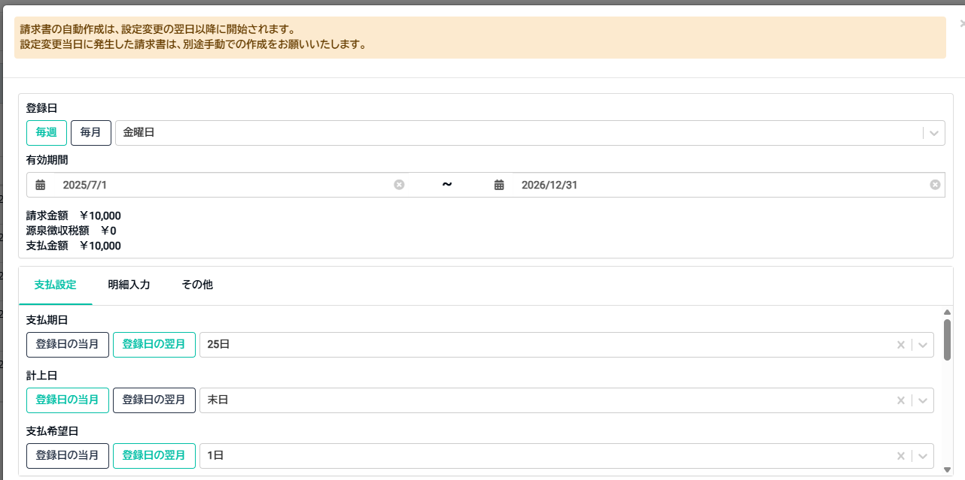
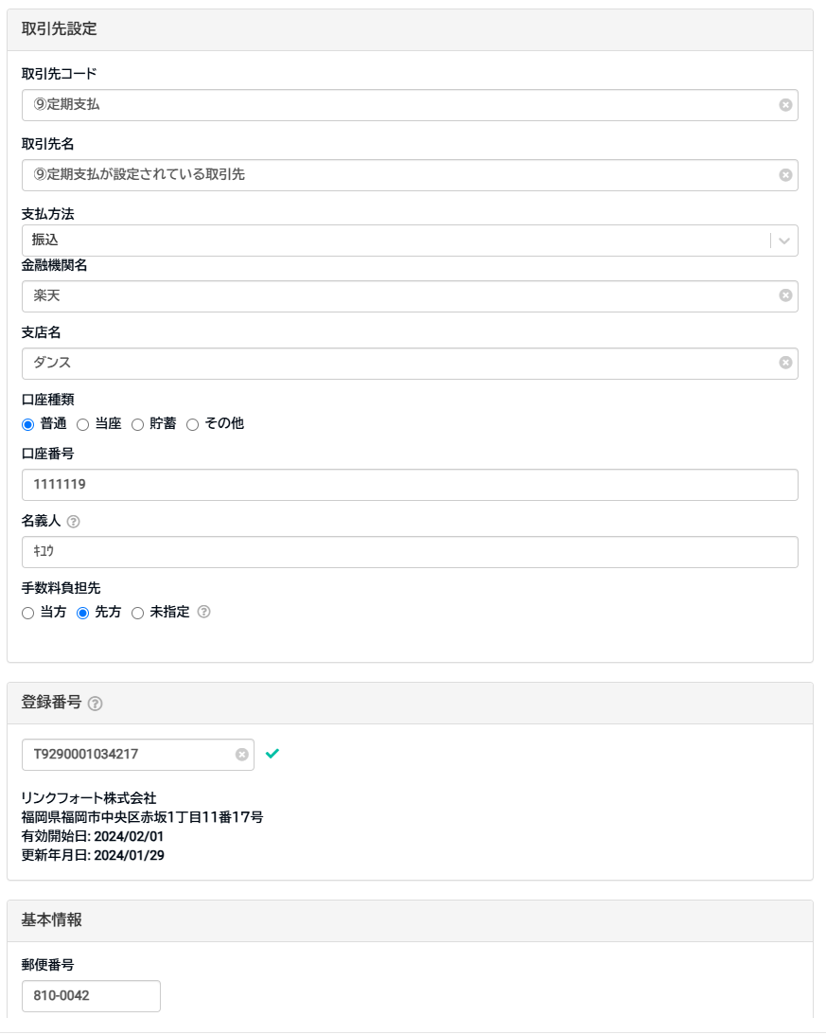
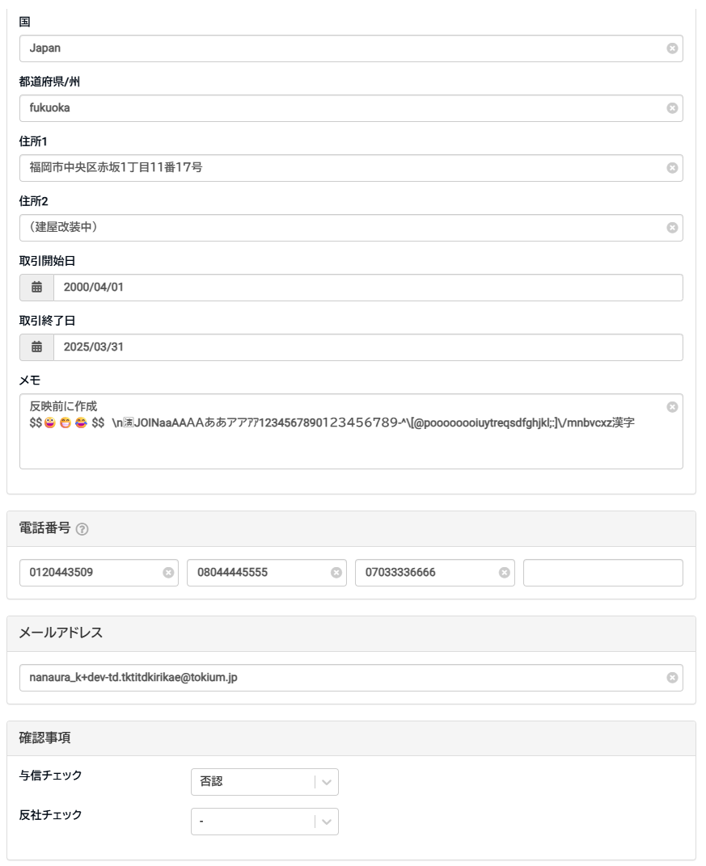
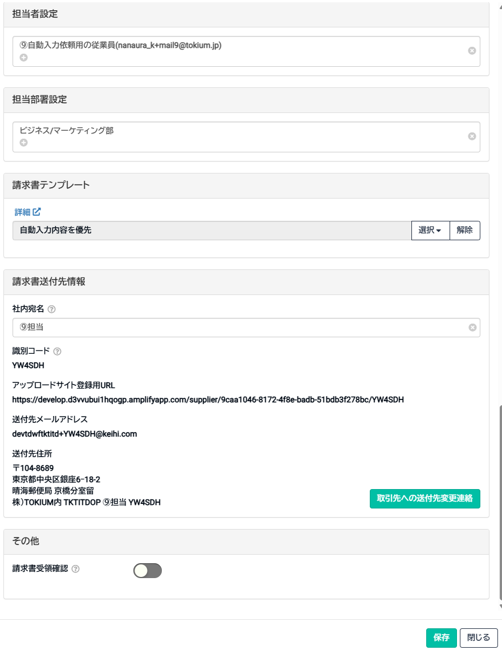
⑥反映前に作成した取引先

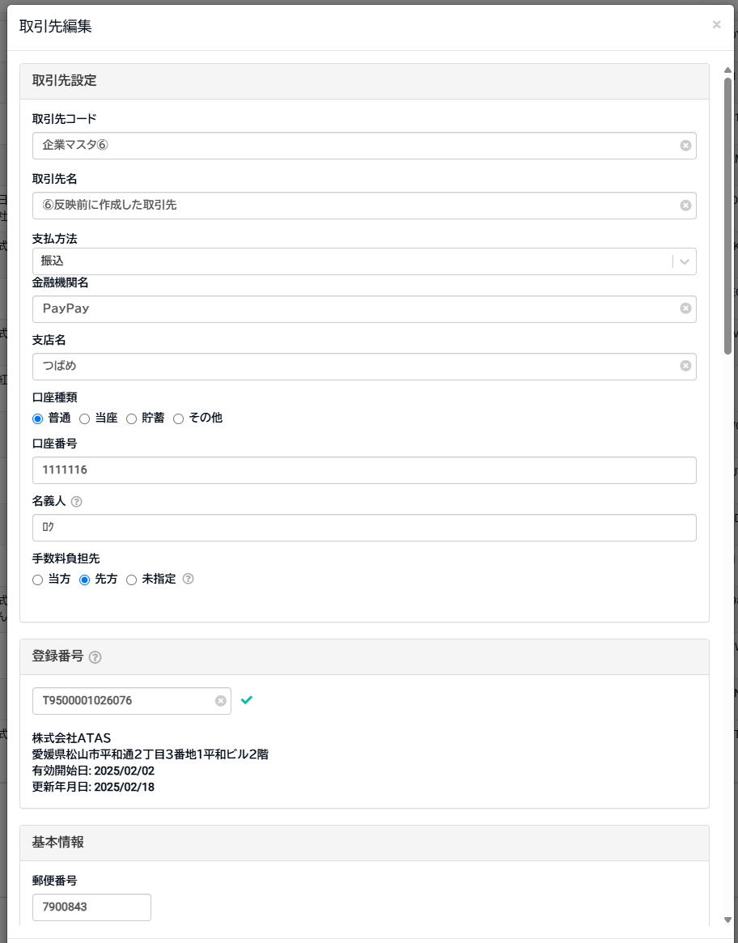

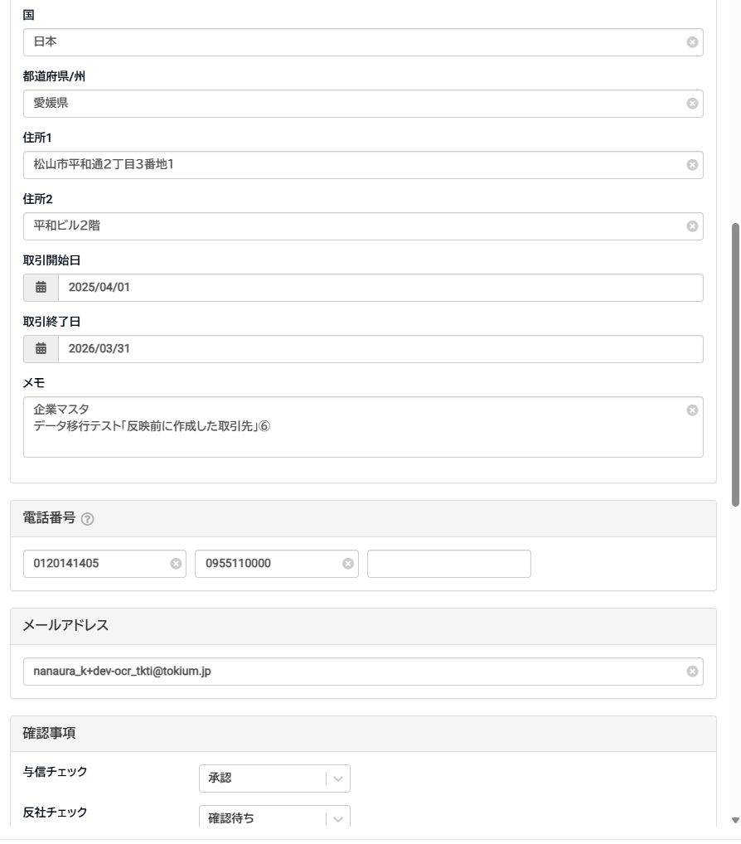

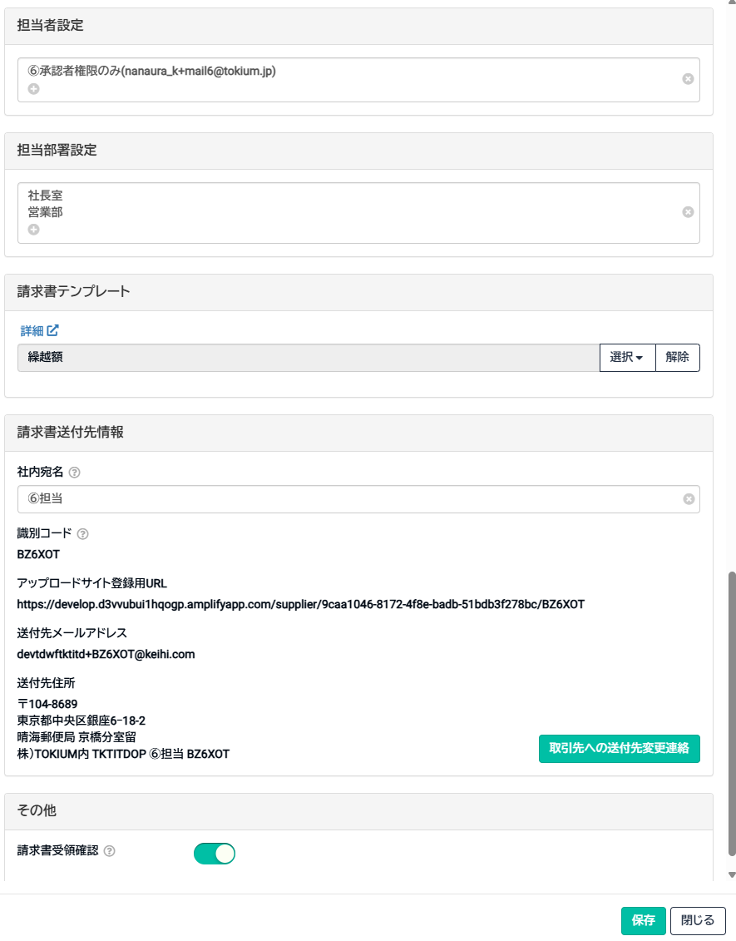

⑧請求書テンプレートが設定されている取引先

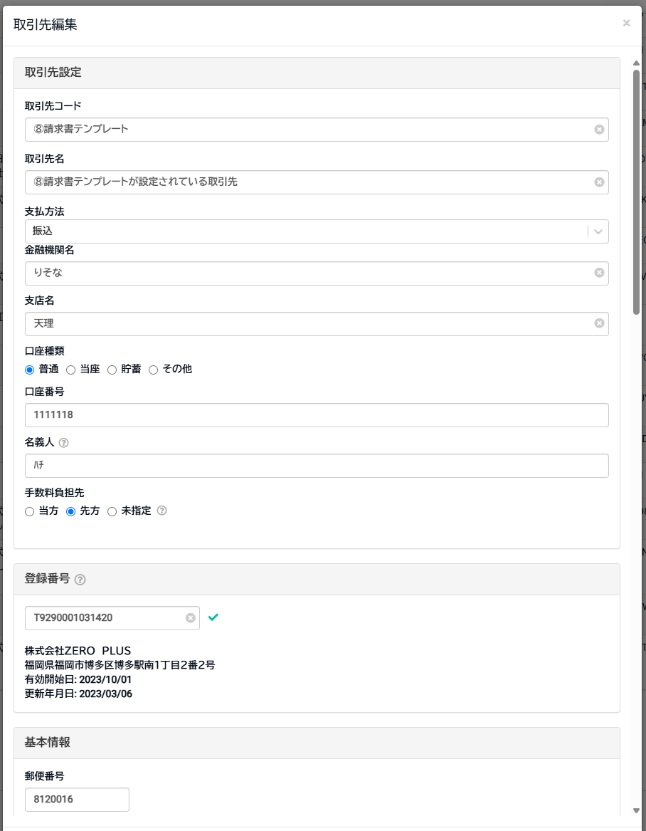

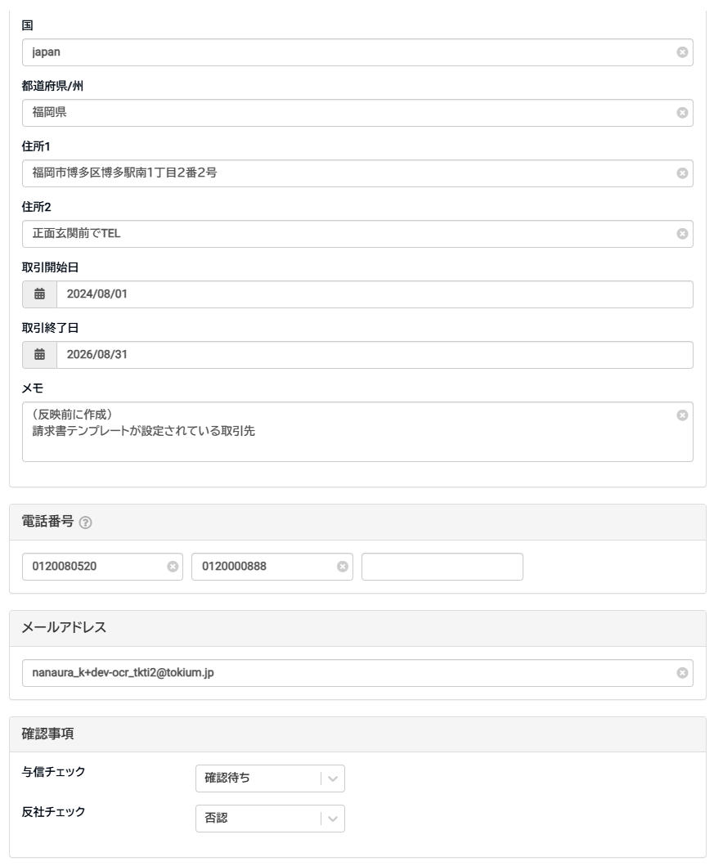

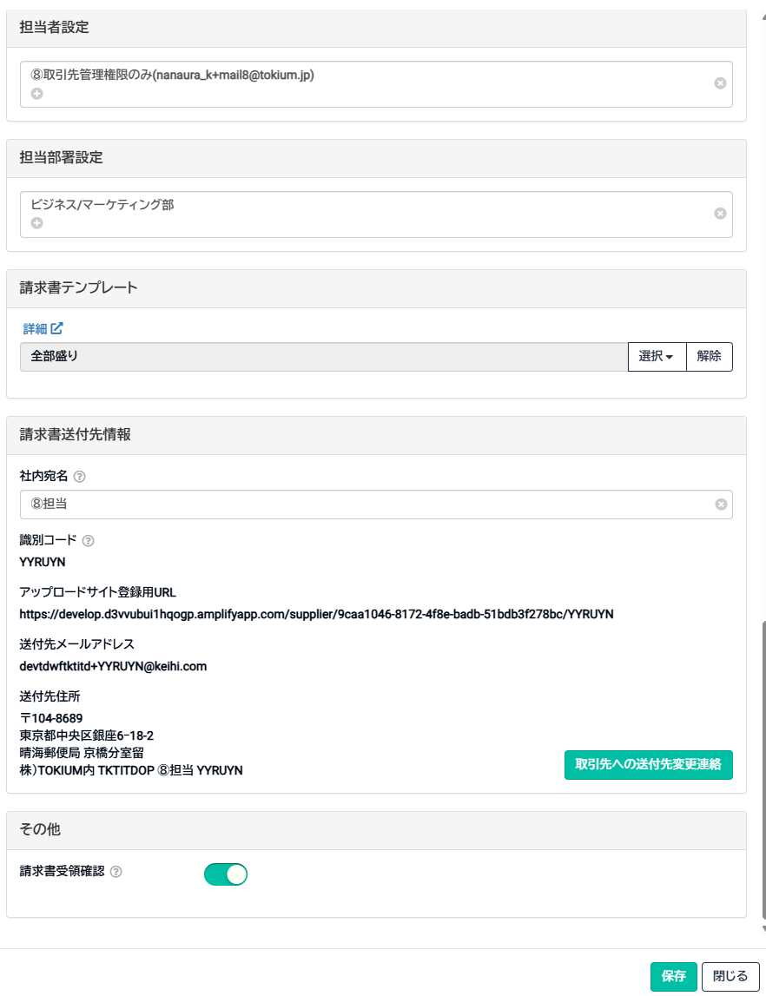

⑨定期支払が設定されている取引先

質問
 |  |  |  |  | ※起票が必要でしたらその旨を記載いただけますと助かります
# | タイトル | ステータス | 詳細 | 画像 | 回答 | メモ
1 | 検索条件のリセットボタンが表示されていない | Jira起票済 | 検索画面に検索条件のリセットボタンが表示されておりませんでした リセット機能はつける予定ありませんでしょうか |  | 取引先等の他の画面と同様に検索条件リセット機能はあったほうが良さそうですね。 起票をお願いします。 | SMT-431
2 | 新規追加時に「凍結済み」にチェックが入れられる | close | 新規追加の時点で「凍結済み」にチェックが入れられるのですが、こちらは仕様でよいでしょうか 「凍結済み」にチェックを入れて企業情報を新規追加すると最初から凍結済みの企業情報として登録されまして、こちらは想定した使い方になりますでしょうか |  | 新規作成時点で「凍結済」状態のデータを作成できるのは仕様になります。 | 仕様で解決済み
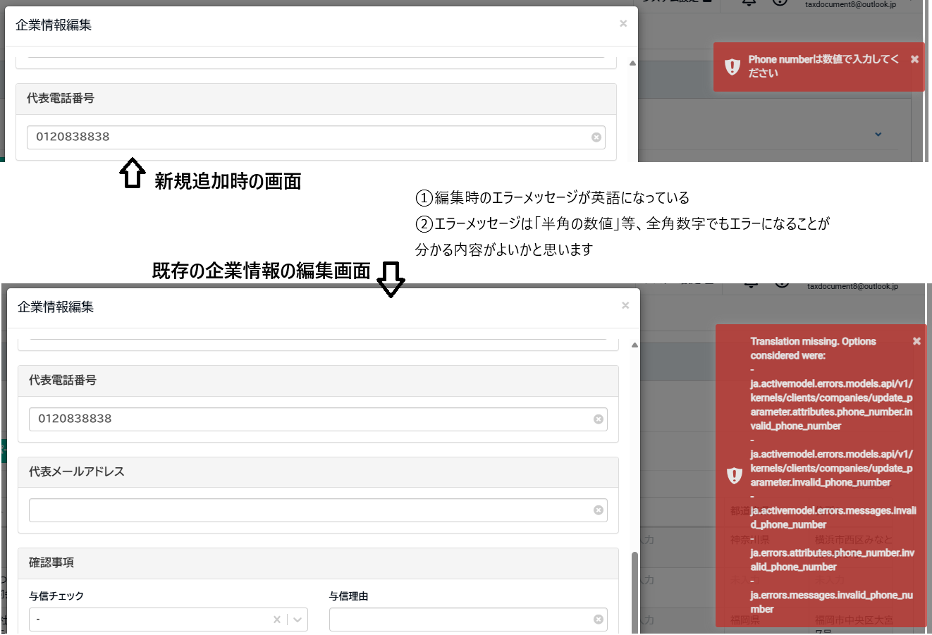
3 | 代表電話番号について | Jira起票済 | 編集時のエラーメッセージが英語で表示されるので新規追加時のエラーメッセージ（日本語）と合わせた方がよいかなと思います また、エラーメッセージの内容につきまして、全角数字でもエラーになるので「数値」ではなく半角数字でなければエラーになる旨まで表示した方がよいのかなと思いました 「代表電話番号は半角数字で入力してください」等 |  | エラーメッセージを修正しますので起票をお願いします。 (編集画面の方はメッセージ表示の部分でエラーが発生していますね…) | SMT-432 SMT-433
4 | 郵便番号について | Jira起票済 | 郵便番号に入力できる文字数の制限は設けられておりませんでしょうか 取引先の画面では半角数字だと11文字以上入力できないようになっているのでの質問です |  | 取引先に合わせて制限を設けたほうが良さそうですね。 起票をお願いします。 | SMT-434
5 | インポートのサンプルファイルについて | 保留 | CDE列の項目名が「企業名」「検索キー（1）」「検索キー（2）」と記載されているのですが、こちらは［屋号］に該当しますでしょうか そうであればCDE列の項目名は編集画面に合わせて「屋号」「屋号2」「屋号3」と表示されているのが望ましいかと思います なお、エクスポートファイルも同様に「企業名」「検索キー（1）」「検索キー（2）」と記載されています |  | すみません、こちらはSMT-419にて修正中です。(https://beartail.atlassian.net/browse/SMT-419) 修正時にインポート・エクスポートファイルと画面上の表示が統一されるように修正します。 | 既に修正中
6 |  | Jira起票済 | F列の項目名が企業情報画面と異なっているので、どちらかに合わせていただくのが望ましいです 企業情報画面：取引先種類 インポートファイル（エクスポートファイルも）：取引先種別 インポート失敗時のメッセージ：「取引先種別」は入力必須です。入力してください。 | 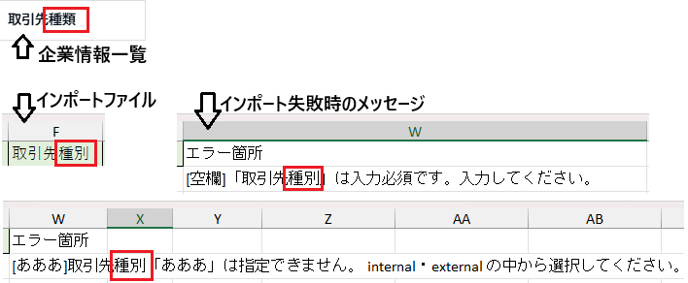 | 画面の方を「取引先種別」に修正して統一しますので起票をお願いします。 | SMT-435
7 |  | Jira起票済 | W列が空欄になっているのは意図的なものでしょうか |  | 取引先のサンプルファイルは空列が無いので、詰めようと思います。 修正用課題として起票ください | SMT-436
8 |  | Jira起票済 | 補足事項についての説明が実際の列と異なっているようです 「補足事項 ※インポート時にAL列は削除してください。」 →［AL列］となっておりますが実際は［X列］かと思います |  | 修正しますので起票ください。 | SMT-437
9 | インポートのサンプルファイルの補足事項に追記をご検討いただきたい項目 | Jira起票済 | 【企業コード】 例：企業コード(B列)は必須です。 企業コード(B列)は重複できません。 |  | 補足事項の指摘ありがとうございます。 これらは補足事項へ追記しようと思いますので起票ください (補足事項の追加課題として1つにまとめていただいても大丈夫です。) | SMT-438
10 |  | Jira起票済 | 【企業名】 例：企業名(C列)は必須です。 企業名＝屋号のこと、だと思っています |  | 同上 SMT-419の修正で「屋号」に統一します。 | 同上
11 |  | Jira起票済 | 【取引先種類】 例：取引先種類(F列)は内部・外部のいずれかを指定してください。 |  | 同上 | 同上
12 |  | Jira起票済 | 【事業者区分】 例：事業者区分(G列)は法人・個人のいずれかを指定してください。 |  | 同上 | 同上
13 |  | Jira起票済 | 【凍結状態】 例：凍結状態(H列)は空欄・するのいずれかを指定してください。 |  | 同上 | 同上
14 |  | Jira起票済 | 【登録番号】 例：登録番号(J列)は任意です。先頭に「T」をつけなくてもインポート可能です。T以外は数字13桁で入力してください。 取引先のサンプルファイルには補足事項があるのでこちらにも記載されていた方がよいかなと思いました |  | 同上 | 同上
15 |  | Jira起票済 | 【与信チェック、反社チェック】 例：与信チェック(M列)および反社チェック(O列)は 未設定：「-」、approval：「承認」、waiting：「確認待ち」、denial：「否認」から選択してください。何も入力しない場合は未設定となります。 上記の例文は、以前の取引先サンプルファイルの内容です |  | 同上 | 同上
16 |  | Jira起票済 | 【都道府県】 例：都道府県名は省略せずに（例：東京都／神奈川県）入力してください。 |  | 同上 | 同上
17 | 企業インポートモーダルについて | Jira起票済 | インポート完了時のメッセージが少しだけ取引先画面と異なるのですが問題ありませんでしょうか | 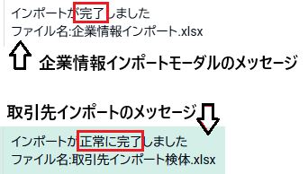 | 従業員インポートなどを確認したところ、「インポートが正常に完了しました」となっていましたので揃えようと思います。 課題の起票をお願いします。 | SMT-439
18 |  | Jira起票済 | 企業インポート用のファイルではないxlsxファイルをインポートした場合エラーになるのですが、インポート結果にダウンロードボタンが表示されません 以下の理由にてダウンロードボタンが表示されたほうがよいかと思います ・取引先インポートで同様のエラーが起きた場合ダウンロードボタンが表示される ・取引先画面と挙動をそろえたほうが良い ・どのようなファイルをアップロードしたのかユーザー自身で確認してもらえる |  | 取引先インポートと挙動を揃えようと思いますのでこちらも起票ください。 | SMT-440
19 | インポート結果について | Jira起票済 | 【会社管理用ID】 インポートファイルで、会社管理用IDが重複しているとエラーになります エラーではなくインポート失敗になることが望ましいです |  | 修正しますので起票ください。 | SMT-441
20 |  | Jira起票済 | 【企業コード】 既存の企業コードと同じ企業コードがインポートで登録できてしまいます なお、インポートファイル内で企業コードが重複している場合はインポート失敗となりました（こちらは期待値通りで問題無し） | 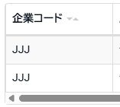 | 画面上から登録する場合も企業コードの重複は弾いているのでインポートのバグですね。 修正しますので起票ください | SMT-442
21 |  | Jira起票済 | 【取引先種類】 取引先種類が原因でインポートが失敗したときのメッセージが一部英語になっています ▼失敗時のメッセージ 取引先種別「○○」は指定できません。 internal・external の中から選択してください。 「internal・external」でもインポートは成功しますが、「内部・外部」でも成功するため企業情報画面と同じ「内部・外部」と記載していただくのが望ましいです |  | 選択肢を日本語表記に修正しますので起票をお願いします | SMT-443
22 |  | Jira起票済 | 【事業者区分】 事業者区分が原因でインポートが失敗したときのメッセージが一部英語になっています ▼失敗時のメッセージ 事業者区分「○○」は指定できません。 corporation・individual の中から選択してください。 「corporation・individual」でもインポートは成功しますが、「法人・個人」でも成功するため企業情報画面と同じ「法人・個人」と記載していただくのが望ましいです |  | 選択肢を日本語表記に修正しますので起票をお願いします （No.21と同じ課題でも構いません） | 同上
23 |  | Jira起票済 | 【凍結状態】 インポートファイルの「凍結状態」に［する］以外の文字列を入力すると、未凍結の企業情報として登録されてしまいます 取引先のインポートでは［する］以外の文字列を入力するとインポート失敗となるので、挙動を合わせた方がよいかなと思います |  | 取引先インポートの仕様に合わせようと思いますので、起票をお願いします。 | SMT-444
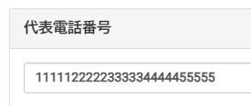
24 |  | Jira起票済 | 【代表電話番号】 インポートファイルの「代表電話番号」に20文字以上の半角数字を入力すると、エラーにならずに入力した文字がすべて登録できます 編集モーダルの代表電話番号入力フォームは20文字以上の文字を入力できないようになっているため、インポート時も20文字の制限があった方がよいかなと思いました |  | インポート側の制限をモーダル側の制限に揃えようと思います。 こちらも起票ください。 | SMT-445
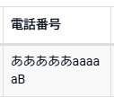
25 |  | Jira起票済 | 【代表電話番号】 インポートファイルの「代表電話番号」に数字以外の文字列を入力すると、数字以外の文字列がそのまま登録できてしまいます 編集モーダルでは代表電話番号に半角数字以外の文字列が入力されていると保存できなくなっているため、インポート時も文字種の制限があった方がよいかなと思いました |  | インポート側の制限をモーダル側の制限に揃えようと思います。 こちらも起票ください。 (No.24の課題とまとめていただいても大丈夫です。) | 同上
26 |  | Jira起票済 | 【与信チェック / 反社チェック】 与信チェックまたは反社チェックに指定できない文字列を入力したことが原因でインポートが失敗したときのメッセージが一部英語になっています ▼失敗時のメッセージ 与信(反社)チェックは approval・waiting・denial・- のいずれかを入力してください。 「approval・waiting・denial」でもインポートは成功しますが、「承認・確認待ち・否認」でも成功するため企業情報画面と同じ「承認・確認待ち・否認」と記載してあった方が親切かなと思いました |  | 選択肢を日本語表記に修正しますので起票をお願いします （No.21と同じ課題でも構いません） | SMT-443 No21と同じチケット
27 |  | Jira起票済 | 【郵便番号】 インポートファイルの「郵便番号」に数字以外の文字列を入力すると、数字以外の文字列がそのまま登録できてしまいます 編集モーダルでは郵便番号に半角数字以外の文字列が入力されていると保存できなくなっているため、インポート時も文字種の制限があった方がよいかなと思いました |  | インポート側の制限をモーダル側の制限に揃えようと思います。 こちらも起票ください。 (No.24の課題とまとめていただいても大丈夫です。) | SMT-445 No24と同じチケット
28 |  | Jira起票済 | 【都道府県】 インポートファイルの「都道府県」に都道府県名以外の文字列を入力した場合、都道府県が空欄で企業情報が登録されます エラーにならない場合入力した値が登録されていないことにユーザーが気づかない可能性があるため、都道府県名以外の文字列はエラーになった方がよさそうかなと思いました エラー箇所の説明文例：都道府県名のいずれかを入力してください。都道府県名は省略せずに（例：東京都／神奈川県）入力してください。 |  | 許可しているもの以外の文字列が送られた場合にエラーになるよう修正します。 こちらも起票をお願いします。 | SMT-446
29 | インポートサンプルファイルの「メモ」のサンプル値について | Jira起票済 | メモ欄は改行にも対応できることをサンプルの値としてメモの列（V列）に記載いただけるとよいかなと思いました 画像は取引先のインポートサンプルファイルです | 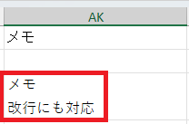 | サンプル値に改行を含めようと思います。 こちらも起票をお願いします。 | SMT-447
30 | TI契約が無いアカウントの企業情報画面が開かない | Jira起票済 | TI契約が無いアカウント（TDのみ契約もしくはTK＋TD契約）で企業情報のタブをクリックすると「お探しのページが見つかりません（404）」と表示されるのですが、こちらはdev-td環境だからでしょうか | 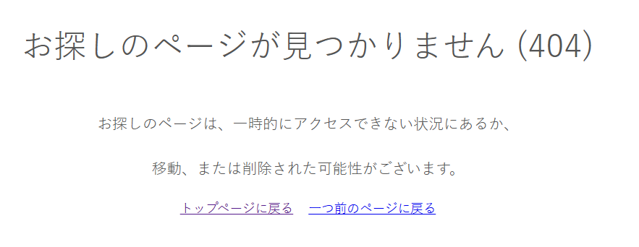 | 「企業情報のタブをクリックすると～」ということは取引先一覧は開けるユーザですかね？ 取引先が開けているのであれば企業が開けても良いはずなので起票をお願いします。 | SMT-449
31 | エクスポートされる企業情報について | close | 企業情報をエクスポートすると、凍結済みの企業情報も含めてエクスポートされるのですがこちら意図した挙動でしょうか 取引先画面では凍結済みの取引先はエクスポートされないのでの質問でした（凍結済みの取引先はエクスポートできない） | 画像なし | こちらは意図的な仕様となっていますのでこのままで大丈夫です。 (村上さん曰く将来的には取引先マスタの凍結済みもエクスポートできるようにしたいとのこと…) | 仕様なので解決しました
32 | エクスポートファイルを編集してインポートしたときのインポート結果ファイルの備考欄に表示されているメッセージについて | Jira起票済 | エクスポートファイルを編集してインポートし、インポート成功時のインポート結果ファイルの備考欄にメッセージが表示されるのですが、取引先画面とメッセージが異なるのでどちらかに合わせていただいた方がよいかなと思いました ・企業情報：新しく登録しました ・取引先：更新しました 「更新しました」の方がよさそうかなと思います |  | 手元でも確認しました。 確かに更新の場合でも「新しく登録しました」と出てますね… こちらも修正しますので起票ください。 | SMT-450
33 | 【取引先画面】 企業を選択モーダルが枠外押下で閉じない | close | 企業を選択モーダル（企業情報編集画面、検索条件を設定画面） 細かい＆動作に支障ないのですが。。 企業を選択モーダルを開いた後に、画面上のモーダル外の部分をクリックしたときにモーダルが閉じないのですがこちらは仕様でしょうか 取引先編集モーダル内の他の選択モーダル（担当者や請求書テンプレートなど）は枠外押下でモーダルが閉じるのでの質問でした | 画像なし | 現状モーダルによって閉じる仕様が異なります。 企業の選択モーダルは枠外クリックで閉じないタイプのモーダルを元に作成していますので現状は仕様になります。 (全体で見た時に揃うほうが良いとは思いますが…) | 仕様なので解決しました
34 | 【取引先画面】 企業を選択モーダル内の「企業名」という表記について | Jira起票済 | 取引先画面＞取引先編集モーダル＞企業情報選択＞企業を選択モーダル こちらも細かい表記ゆれについてです 企業を選択モーダル内の以下2か所の表記が企業情報画面と異なり「企業名」となっているため、「屋号」に合わせていただいた方がよいかなと思いました ・検索キーワードを入力するフォーム内のプレースホルダーの文言 ・検索結果一覧のカラム名 |  | こちら「屋号」に修正しますので起票ください。 | SMT-452
35 | 【取引先画面】 企業を選択モーダル内の住所の表示崩れ | Jira起票済 | 取引先画面＞取引先編集モーダル＞企業情報選択＞企業を選択モーダル 屋号もしくは企業コードが長い場合、住所の表示が隠れて見えなくなってしまいます 住所の表示が隠れないように表示されるのが望ましいかと思われます |  | なんらかの対処はしたほうが良さそうなので一旦起票をお願いします。 (修正方針は他のモーダルの挙動を見つつ決めようと思います) | SMT-453
36 | 【取引先画面】 企業を選択モーダル内の企業情報新規追加のリンクについて | Jira起票済 | 取引先画面＞取引先編集モーダル＞企業情報選択＞企業を選択モーダル 「企業情報新規追加」リンクの表示につきまして、Figmaおよび他のモーダル内の表記と異なっているため、表記を合わせていただいた方がよいかなと思いました 企業を選択モーダル：企業情報新規追加 Figma：企業情報新規追加はこちら 請求書テンプレートを選択モーダル：テンプレートの新規作成はこちら | 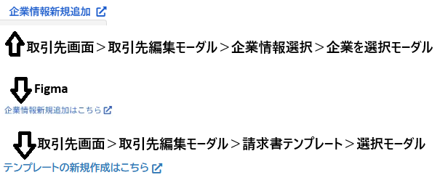 | ご指摘ありがとうございます。 「～はこちら」の文言に修正しますので起票ください。 | SMT-454
37 | 【取引先画面】 権限により表示が異なる | Jira起票済 | ①管理者と集計者がついていないアカウントでは企業情報画面は表示されないのが仕様となりますでしょうか？ 取引先管理・承認者・国税編集の3つのみの権限がついている場合、取引先画面に企業情報を開くタブが表示されておりませんでした ----------------------------------------- ②管理者と集計者がついていない場合に企業情報画面が表示されないとしたら 取引先管理・承認者・国税編集の3つのみの権限がついている場合、企業選択モーダルに「企業情報新規追加」リンクが表示されているのですがこちらは問題ありそうでしょうか？ | 画像なし | ①について、「取引先管理」を持っているユーザーで企業情報のタブが表示されていないのは想定外ですので起票ください。 ②について、「取引先管理」の権限を持っている場合に新規追加へのリンクが出るのは想定どおりの挙動ですのでそのままで大丈夫です。 | SMT-455 ②については、取引先管理がついている場合企業情報タブが表示されるのが仕様の為、問題無しで解決済み
38 | 【取引先画面】 企業を選択モーダル＞企業情報新規追加リンクから開いたページについて | Jira起票済 | 取引先画面＞取引先編集モーダル＞企業情報選択＞企業を選択モーダル 企業を選択モーダル内の「企業情報新規追加」のリンクをクリックしたら開くページにつきまして ページ内いっぱいに企業情報編集モーダルが表示されている独自?のページが開くのですが、こちらは想定された表示でしょうか？ リンク先のページで内容を入力し保存ボタンを押下すると保存されるのですが、一覧に切り替わったりせず画面がそのままなので「この後どうしたらいいのかな？」と感じてしまいそうな気がしました 企業情報一覧を開くと新規追加した企業情報が確認できますよ、とダイアログなどで案内する またはリンク先の画面内に、新規追加が終わったら取引先のページで選択できるようになりますよ、という文言を表示しておく など何かしら画面上で案内があると使いやすいかなと思いました | 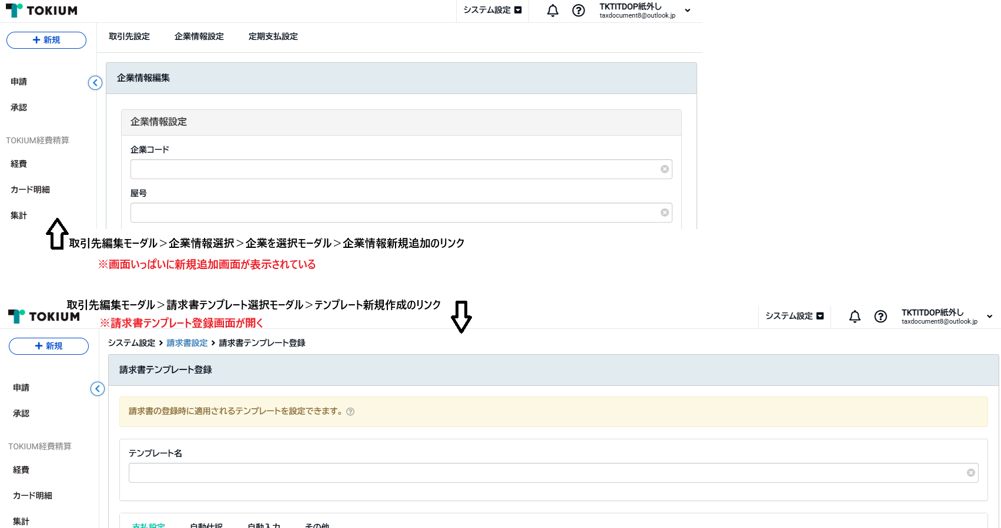 | 新しいタブに全画面で新規作成画面が開くこと自体は想定通りの仕様になります。 しかし、保存した際に一覧に遷移しないのは不具合ですのでこちらは起票をお願いします。 (保存・キャンセルしたら一覧に遷移することが正) | SMT-461
39 | 【取引先画面】【企業情報画面】 屋号を選択したら自動で情報が入力されることについての注意・確認メッセージ | close | 取引先画面で既存の取引先を編集する際に、選択した企業情報の登録情報が自動で入力されるので、もともと登録している情報があっても登録番号や住所情報が上書きされるのですが、それについての説明の文言や確認ダイアログなどを表示する予定はありませんでしょうか （企業情報画面では屋号を選択した場合） すみません、以前もこの話題どこかで聞いた記憶があるのですが、やらないことになったのかはっきり覚えておらずでして | 画像無し | 現段階では説明の文言や確認ダイアログを追加する予定はありません。 | 対応予定無しで解決済み
40 | 【取引先画面】 取引先画面で企業情報を選択すると登録番号の「T」まで入力されてしまう | Jira起票済 | 取引先画面で企業情報を選択すると、取引先画面の登録番号が企業情報画面に登録している登録番号に更新されるのですが、そのときに「T」も入力されてしまうので、取引先画面で13文字の文字数制限に引っかかり保存することができません 企業情報を選択するたびに「T」を削除するのはユーザーにとって手間かなと思いますので、「T」を除いた番号の部分のみ入力されてほしいです |  | こちら企業を保存する処理に問題がありT付きでDBに保存していることが原因です。 修正しますので起票ください。 | SMT-456
41 | 【取引先画面】 検索条件の項目名について | Jira起票済 | 取引先画面の検索条件が「会社」という項目名になっていますが問題ありませんでしょうか？ 「屋号」や「企業情報」等、企業情報画面に合わせた項目名の方がわかりやすいかなと思いました また、取引先画面の検索条件で「会社」が英語化されておりませんでしたので英語化対応されてほしいです | 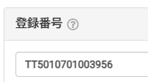 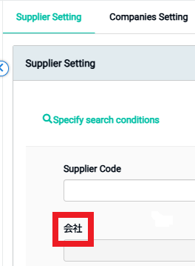 | 取引先編集画面では「企業情報選択」としているので「企業情報」に修正します。 こちらも起票ください(英語対応についても同じ課題で大丈夫です。) | SMT-459
42 | 【取引先画面】 取引先のインポートサンプルファイルについて | Jira起票済 | 取引先のインポート用サンプルファイルにつきまして、下記の部分は企業情報画面と合わせた表記の方がよいかと思われます ・AC列：会社コード ・AD列：会社名 ・補足事項：会社コード(AC列)および会社名(AD列) ▼企業情報画面と合わせた表記 「会社コード」→企業コード 「会社名」→屋号 また、補足事項が 「会社コード(AC列)および会社名(AD列)は。」 となっております おそらく 「会社コード(AC列)および会社名(AD列)は任意です。」となるかなと思います |  | それぞれ「企業コード」「屋号」に修正しますので起票ください。補足事項の抜けについても同じ課題で大丈夫です。 | SMT-460
43 | 【取引先画面】 取引先に企業情報をインポートした場合 | close | 取引先画面にてインポートで企業情報を設定した場合、下記のような結果になったのですがこちら想定した挙動でしょうか？ ①ファイルに「企業コード」を入力してインポート →企業情報は選択された状態だが、登録されている情報が自動で入力されていない ②ファイルに「企業名」を入力してインポート →企業情報は空欄で取引先が登録された ③ファイルに「企業コードと企業名」を両方とも入力してインポート →企業情報は選択された状態だが、登録されている情報が自動で入力されていない なお、エクスポートファイルを編集してインポートした場合も再現しております インポートでは企業情報は選択されるが登録番号や住所情報は自動で入力されない、ということが仕様となりますでしょうか | 画像無し | インポートでは登録番号等の自動補完は設けていません。 企業コードが入っていればその企業が紐づけられるだけの挙動となります。 また企業と紐づける場合、企業コードが必須となります。 企業名はエクスポートファイルに合わせて項目を設けてはいますが、紐づけ処理に使うのは企業コードのみです。 そのため、①～③の動作についてはいずれも想定挙動になります。 (「企業と紐づける場合、企業コードが必須」これは補足に書いたほうが良いですね…) | ■仕様 ・インポートで登録番号等の自動補完はなし ・企業情報を選択したいときは企業コードが必須 SMT-460 補足事項への追記をご検討いただけるよう記載済み
44 | 【取引先画面】 エクスポートファイルを編集してインポートしたら「会社コードと会社名が一致しない」というエラーになったが、登録されていない会社名が正しい会社名として記載されている | Jira起票済 | インポートエラーのメッセージに心当たりがないのですが、どの箇所が違っておりますでしょうか ・使用したアカウント ∟taxdocument8@outlook.jp ∟パスワード：Qa12345678 再現手順 ①取引先画面でエクスポートファイルを編集してインポートする ※企業コード「DDD」の行は編集していません ②インポートエラーになる ③インポート結果ファイルを確認する ④『[フォーモストブルーシール株式会社]会社名「フォーモストブルーシール株式会社」は会社コード「DDD」の会社名と一致しません。正しい会社名は「江差町」です。』と表示されている 同テナントに「江差町」で企業情報は登録されておらず、エラー内容の意味が読み取れませんでした。。 企業コード「DDD」の登録番号に紐づく企業は「フォーモストブルーシール株式会社」になっています |  | もしかして他のテナントの企業情報を見ているんでしょうか… こちらは調査してみようと思いますので企業ください。 | SMT-462
45 | 【取引先画面】 企業情報を解除した後の取引先画面 | close | 取引先編集画面にて、選択していた企業情報を解除した場合、企業情報選択時に自動で入力された値がそのまま表示され続けるのは仕様となりますでしょうか | 画像無し | 解除時に入力項目を消す処理は設けていないため、仕様となります。 | 仕様なので解決しました
46 | 【企業情報】 与信理由・反社理由に文字を入力すると入力フォームが一行分ふくらむ | Jira起票済 | 企業情報画面にて、与信理由および反社理由の入力フォームが、常に一行分改行した様なスペースが表示されており不自然に感じました 文字入力と保存はできるので使用上は問題ありません | 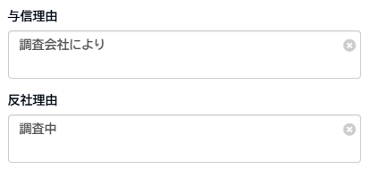 | こちらは機能自体には問題なさそうですので、「改善」課題として起票いただいてもよろしいでしょうか。 https://beartail.atlassian.net/browse/SMT-259 に紐づける形で起票ください。 (もしくは依頼いただければこちらで作成します) | SMT-463 改善に起業いたしました！
47 | 【企業情報】 反社チェックのプルダウンメニューに与信チェックが重なるときがある | Jira起票済 | 企業情報画面にて、反社チェックのプルダウンメニューが上方向に表示される場合、与信チェックの入力フォームがメニュの上に重なって表示されてしまいます 再現手順 モーダルの下の方ぎりぎりに反社チェックを寄せて、反社チェックのプルダウンメニューを開くとメニューが上方向に表示されます 通常使っていて遭遇する確率はあまりなさそうです 下方向にメニューを表示させれば問題無く選択することができます | 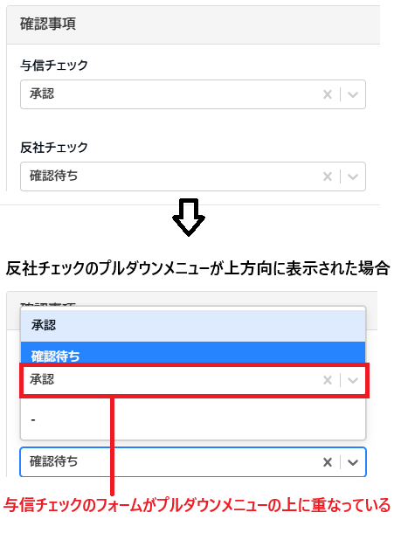 | 優先度は低くなるかもですが、修正しようと思いますので起票ください。 | SMT-464
48 | 【企業情報】 「メモ」において特殊文字のエスケープ処理が失敗している | Jira起票済 | 企業情報の編集モーダルにて「メモ」のフォームに「$<>」と入力すると、一覧で「$&lt;&gt;」と表示されてしまいます 過去にも同様の不具合がありましたのでご確認いただければと思います | 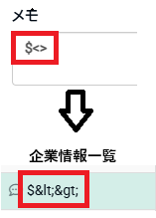 | 確認ありがとうございます。 エスケープ処理について修正しますので起票ください。 | SMT-465
49 | 【企業情報】 編集時にのみ郵便番号に半角数字以外の文字列を入力するとバリデーションエラーになる | Jira起票済 | 企業情報画面にて、既存の企業情報を編集するときに郵便番号に半角数字以外の文字列を入力して保存ボタンを押下するとエラーメッセージが表示され更新（保存）できません 新規登録時は郵便番号に半角数字以外の文字列が入力されていても保存可能なので、新規登録時に郵便番号に半角数字以外の文字列を入力した企業情報を編集すると、郵便番号も編集しないと更新（保存）できなくなります 取引先画面では半角数字以外の文字列も保存可能の為、挙動を合わせてエラーにならないようにしていただくのがよさそうかなと思います | 画像無し | データを確認したところ、全角で入力されているとこともありましたので、取引先に合わせて11文字の制限のみに修正しようと思います。 起票をお願いします。 | SMT-466
50 | 【取引先画面】 企業情報再選択時に登録番号の情報が更新されない | Jira起票済 | 取引先画面にて、企業情報を設定済みの取引先で別の企業情報を選択し直した場合に、登録番号のフォーム内に表示されている番号は更新されるのですが、フォームの下部分に自動的に表示される会社の情報が更新されず以前の情報が表示され続けています このまま保存ボタン押下で保存すると会社の情報は更新されるので保存後の画面では問題ありません 編集時（保存ボタン押下前）に確認したときに不自然さを感じるかなと思いました | 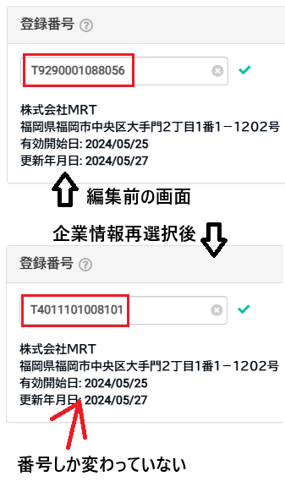 | 登録番号のチェックがおそらく項目のフォーカスが外れた時にしか動かないための挙動のようですね。 企業選択によって補完されたときにも登録番号のチェックが動作するように修正しようと思いますので起票ください。 | SMT-467
51 | 【企業情報】 Enterキー押下で検索できない | Jira起票済 | 企業情報画面の検索にて、検索ボタンのかわりにEnterキーを押下しても検索されませんでした 取引先画面もなのですが他の画面でもEnterキーを押下して検索できるので、挙動を合わせていただいた方がよいかなと思いました | 画像無し | 他画面に合わせてEnterキーで検索実行ができるように修正します。 こちらも起票ください。 | SMT-468
52 | 【企業情報】 登録番号が空白検索できない | Jira起票済 | 企業情報画面の検索にて、登録番号のフォームに文字列を入力後、空白検索のチェックボックスに検索を入れても入力した文字が表示されたままになっています そのためなのか、空白検索されずに入力されている文字列で検索されてしまいます 取引先画面の検索では空白検索にチェックを入れるとフォームの文字は自動で削除されておりました |  | 空白検索の挙動を取引先にあわせる形で修正しようと思いますので起票ください。 | SMT-469
53 | 【企業情報】 検索条件の電話番号に半角数字以外の文字列が入力できてしまう | Jira起票済 | 企業情報画面の検索にて、「電話番号」の入力フォームに半角数字以外の文字列が入力できております 取引先画面の検索では「電話番号」に半角数字以外入力できないようになっている為、挙動を合わせた方がよいかなと思いました すこし別の話になってしまいますが、企業情報画面では「電話番号」ではなく「代表電話番号」と表示された方がよいかなと思いました | 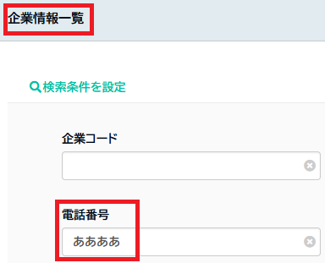 | 検索項目の方も入力欄と同様に半角数字のみ入力できるように修正しようと思います。 こちらも起票ください。 「代表」が抜けている部分についてはSMT-424で合わせて対応していますのでこちらについては大丈夫です。 | SMT-470 「代表」の件は別チケットで対応中
54 | 【企業情報】 あいまい検索できない | Jira起票済 | 企業情報画面ではあいまい検索できず、半角全角大文字小文字は区別されているようです 取引先画面ではあいまい検索可能な項目もあるので（すべての検索条件がそうではないですが）企業情報画面でもあいまい検索できるようになるとより検索しやすくなるかなと思いました |  | 取引先側が対応しているので企業の方も対応したほうが良さそうですね… こちらについても起票ください。 | SMT-471
55 | 【企業情報】 未入力ラベル「屋号」の英語表記が「company name」になっている | Jira起票済 | 前提：言語設定をEnglishにしている 企業情報編集モーダル右下に表示されている未入力ラベルにつきまして、屋号が未入力のときに表示されるラベルの英語表記が「company name」と表示されています 企業情報一覧と編集モーダルの項目名では「Business Name」と表示されているのでどちらかに統一されている方がよさそうに思いました | 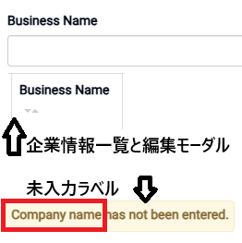 | タブ側がCompanies SettingなのでCompanyの方へ統一しようと思います。 こちらも起票ください。 | SMT-472
56 | 【企業情報】 一部ボタンが連打できている | Jira起票済 | 企業情報画面のエクスポートモーダル内に表示されているエクスポートボタン（エクスポートを実行するボタン）と検索ボタンが連打できているように思うのですが、こちら問題ありませんでしょうか 検索ボタンは過去どこかの機能で問題になっていた記憶がありましての質問です | 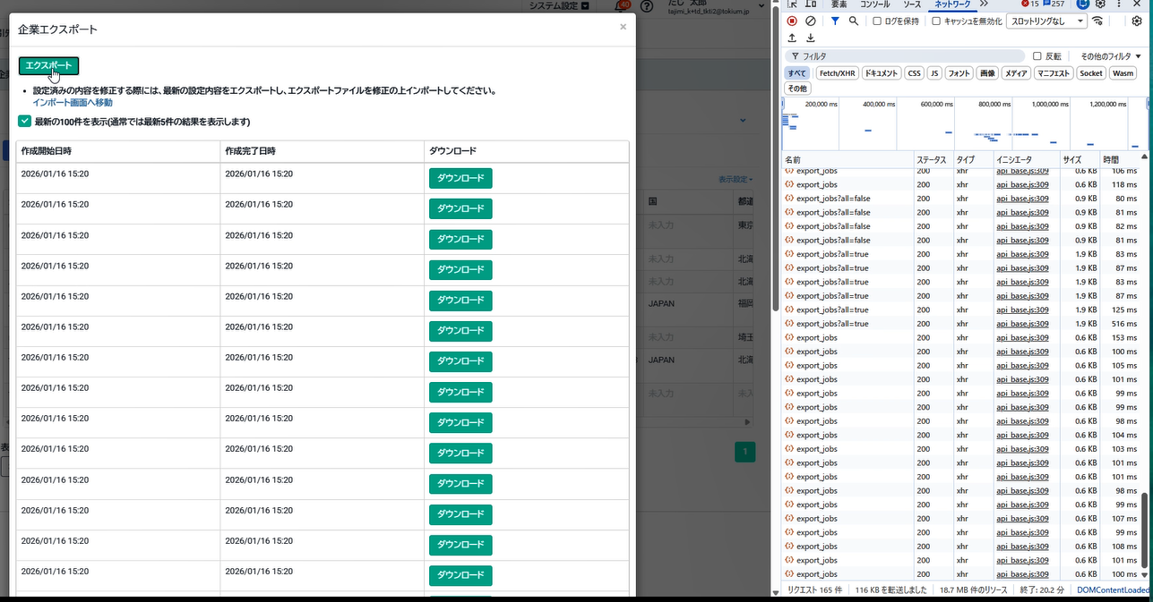 | 他の類似画面を調べて必要そうであれは連打対策を設けようと思います。 一応起票ください。 | SMT-473
57 | 【企業情報】 インポートモーダル内の英語表記が一部日本語になっている | Jira起票済 | 前提：言語設定をEnglishにしている インポートモーダル内に表示されるインポート結果が日本語で表記されておりました ご確認よろしくお願いいたします | 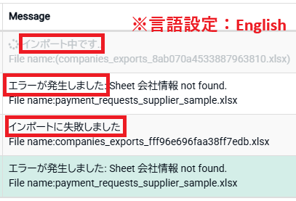 | 英語対応しますので起票ください。 | SMT-474
58 | 【取引先画面】 編集モーダルの企業情報選択で解除ボタン押下後の選択モーダルのラジオボタンにチェックが入ったままになっている | Jira起票済 | 取引先画面＞取引先編集モーダル＞企業情報選択 企業情報が選択されている状態で、解除ボタンを押下して企業を選択モーダルを開くと選択していた企業のラジオボタンにチェックが入ったままになっています 同じ編集モーダル内の請求書テンプレートでは解除ボタン押下後の選択モーダルのラジオボタン全てにチェックが入っていない未選択の状態になっております ボタンの名前が「解除」となっているため、未選択の状態になっているのが自然かな、という気がしました | 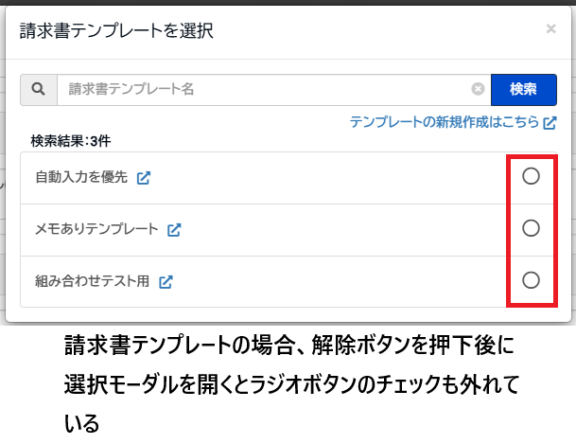 | 解除時にラジオボタンのチェックも外れるように修正しますので起票ください。 | SMT-477
59 | 【取引先画面】 編集モーダルの「企業を選択」モーダルにて企業コードで検索するとヒットしないときがある | Jira起票済 | 取引先画面＞取引先編集モーダル＞企業情報選択 企業を選択モーダル内にて企業コードで検索したときに、ヒットするものと、該当するのにヒットしないものがあり、企業名で検索した後に再度同じ企業コードで検索するとヒットするようになります 原因はわからないのですが検索の挙動としては違和感を感じるかなと思います |  | 企業選択モーダルの検索機能の挙動を調べてみます。 こちらも起票をお願いします。 | SMT-476
60 | 【企業情報】 初期状態の企業情報について | close | 初期状態（リリース直後で編集されていない状態）の企業情報の企業コードについて2点質問です ①企業コードが登録番号と同じ企業情報がありましたが、複数の取引先に同じ登録番号が登録されていた場合そのようになりますでしょうか？ （登録番号を取引先コードに設定した取引先は無いことを確認済み） ②取引先コードが空欄の場合、企業コードが「migratior-10」となっていたのですが、「10」は何の数字でしょうか 初期状態の企業情報は2つしか無かったので何だろうと思いましての質問です |  | 初期投入時の企業コードについてのルールは以下のようになります。 - 同じ登録番号を持つものをグループ化 - グループ内の取引先コードが全て同じなら取引先コードを企業コードにセット - 異なる取引先コードがあれば登録番号を企業コードにセット - すでに登録番号が企業コードとして使われている場合は「migration-(連番)」をセット そのため、 ① 同じ登録番号を持つ取引先がそれぞれ別の取引先コードを保つ場合は、どちらかが「migration-(連番)」という形式になります。 ②本来は「migration-(連番)」の連番部分は事業所毎に番号を振る必要があるのですが現在不具合のため、全事業所共通の連番となってしまっています。 そのため、「10」という謎の数値になっていると思われます。 この不具合についてはSMT-422にて対応予定です。 | 仕様を確認できたので解決済み
61 | 【請求書画面】 取引先詳細モーダルの項目名が「会社情報」になっている | Jira起票済 | 請求書画面＞請求書＞取引先詳細 取引先を選択している請求書に表示される「取引先詳細」のリンクを押下して開く［取引先詳細モーダル］の企業情報の項目名が「会社情報」と表示されています 企業情報画面と合わせて「企業情報」としていただいた方がよいかなと思いました | 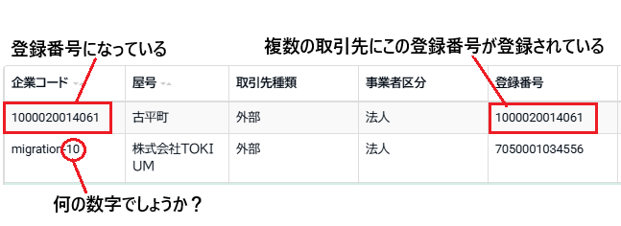 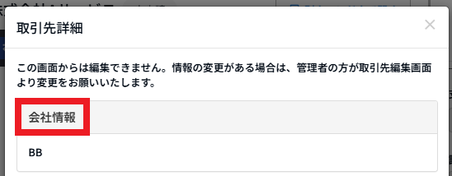 | ご指摘ありがとうございます。 「企業情報」に修正しますので起票ください。 | SMT-478
62
63 |  |  |  | ⇩⇩⇩ ここから下は【取引先リグレッション】テストで気づいたことの質問です ⇩⇩⇩
64 | 【取引先リグレッションでの質問】 取引先のインポート用サンプルファイルの「宛名」列のみフォントが異なる | Jira起票済 | ※取引先リグレッションテスト時に気づいたことです 取引先のインポート用サンプルファイルの「宛名」列のみフォントが異なっているのですがこちらこのままで問題ありませんでしょうか これを使用して今までインポートできているので使用上は問題無いかと思います だいぶ以前にも話題に上がった記憶があるのですが、修正される予定があったかどうか気になりましての確認でした | 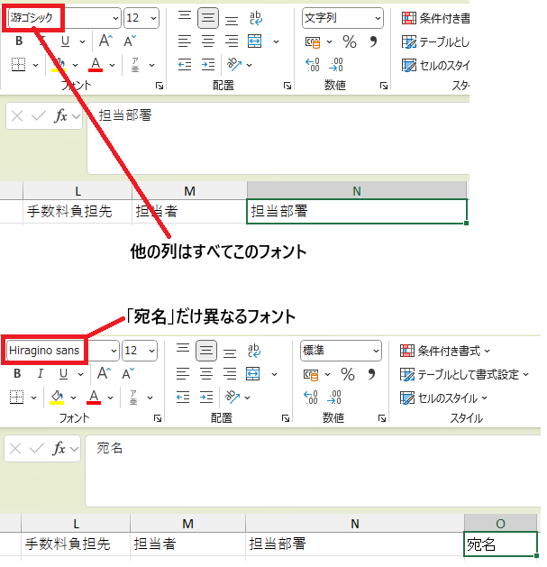 | 少し調べた感じですと修正用の課題はないようでしたので、一応起票ください。 こちらは「改善」課題として起票をお願いします。 https://beartail.atlassian.net/browse/SMT-259 に紐づける形で起票ください。 | SMT-480 「改善」課題として起票しました！
65 | 【取引先リグレッションでの質問】 取引先インポートで担当部署名に「/」が含まれる場合 | Jira起票済 | 取引先をインポートするときに、担当部署に指定したい部署名に「/」が含まれる場合はヘルプページで以下のように手順が案内されておりまして ------------------------------------ ▼ヘルプページの説明 ※部署名に「/」が含まれる場合は、「¥/」に置き換えて入力してください。 例：「ビジネス/マーケティング部」→ ビジネス¥/マーケティング部 ------------------------------------ ヘルプページの手順通り「¥/」と手入力で入力した場合インポートが失敗します ですが、「¥/」をヘルプページからコピペするとインポートが成功します 失敗する原因がわからずでして。。こちらの現象は問題ありますでしょうか ちなみに本番環境でも再現したので以前から起きていることのようでした |  | こちらも調査してみる必要がありそうですので、 「改善」課題として起票ください。 | SMT-482 「改善」課題で起票済み
66 |  | Jira起票済 | 取引先インポートの担当部署名に「/」が含まれる場合についてもう１点質問です 「親部署」と「親部署/」という部署があり、「親部署/」と入力してインポートすると「親部署」の方で登録されてしまいました こちら問題ありますでしょうか？ ちなみに、「/」を外すと同じ部署名になる部署が無い場合（「親部署/」という部署はあるが「親部署」という部署は無い）インポートは失敗します レアケースな話かと思いますがよろしくお願いいたしますm(_ _)m | 画像無し | 同上 | SMT-483 「改善」課題で起票済み
67 | 【取引先リグレッションでの質問】 編集した取引先がリロードしないと反映されないときがある | Jira起票済 | 取引先の編集がリロードしないと反映されないときがあります 再現率は10回のうち1回ぐらいで、どういった原因やタイミングで起きているのかわからずです 【再現手順】 ①取引先を編集する ②保存ボタンを押下する ③一覧を確認しても編集した値の取引先が見当たらない ④画面リロードすると編集した値の取引先が表示される ③の部分についてですが取引先自体が非表示になっているわけではなく、全ページを確認してもどこにも表示されていないが取引先の件数は変わっていない、といった様子です なお、本番環境では再現しませんでした（3つのアカウントで10回ずつ編集して確認） 動画を添付したいのですが、意図して起こすのが難しく撮れていません | 画像無し | 同上 | SMT-481
68
69
70
71
72
73
74
75
76
77
78
79
80
81
82

新機能について
取引先の新機能
企業情報 | 取引先の補助的な機能、他の画面での影響はほぼ無い

■取引先＞企業情報設定タブ
企業情報設定画面で「企業情報」を登録できます
・必須項目は 企業コード 屋号 取引先種類 事業者区分
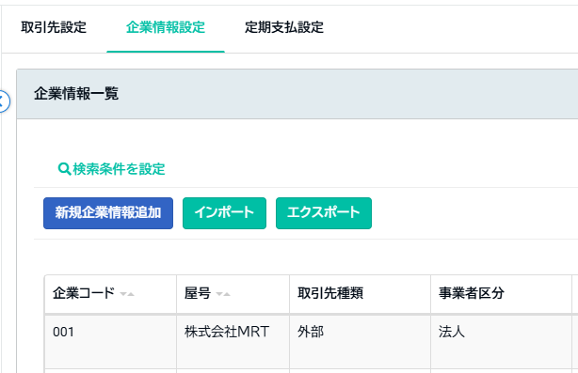

■企業情報は取引先に設定できます
取引先＞取引先設定タブ
取引先編集モーダル＞企業情報選択

■取引先画面で企業情報を選択すると、企業情報に登録されている以下の情報が自動で登録されます
* 企業コード * 取引先 * 登録番号 * 郵便番号 * 国 * 都道府県 * 住所1 * 住所2
・取引先を新規作成する場合：取引先編集モーダルに自動で入力される
・既存の取引先の場合：取引先に登録されている情報に上書きされます ※確認ダイアログとか出したほうがいいのでは問題は報告済み

